Portada


GOBERNACIÓN DEL TOLIMA
SECRETARÍA DE EDUCACIÓN Y CULTURA DEL TOLIMA
DIRECCIÓN CALIDAD EDUCATIVA - AREA EVALUACIÓN

CONSOLIDADO DE AUTOEVALUACIÓN INSTITUCIONAL - 2021



 | Elaborado: María del Carmen Ramírez C. Profesional Universitaria

 | Apoyo Técnico : Yenny M. Sánchez Jimenez Reviso y Aprobó: Edwin Florez Perdomo - Profesional Especializado Gloria Isabel Preciado - Directora Calidad Educativa.

Indice
GOBERNACIÓN DEL TOLIMA
SECRETARÍA DE EDUCACIÓN Y CULTURA DEL TOLIMA
DIRECCIÓN GESTIÓN CALIDAD EDUCATIVA
ÁREA EVALUACIÓN


INFORME: AUTOEVALUACIÓN 2014 - 2021

TABLA DE CONTENIDO

ITEM | EJE TEMÁTICO | HOJA No. | VINCULO
1 | INTRODUCCIÓN | 1
 | 2. GENERALIDADES DE LA AUTOEVALAUCIÓN | 2
 | 3. SEGUIMIENTO A LA AUTOEVALUACIÓN INSTITUCIONAL | 3
 | 4. RESULTADOS ÁREAS DE GESTIÓN TOLIMA | 4
 | 5. GESTIÓN DIRECTIVA | 5
 | 5. 1 COMPONENTES GESTIÓN DIRECTIVA | 6
 | 6. GESTIÓN ACADÉMICA | 7
 | 6. 1 COMPONENTES GESTIÓN ACADÉMICA | 8
 | 7. GESTIÓN ADMINISTRATIVA | 9
 | 7.1.COMPONENTES GESTIÓN ADMINISTRATIVA | 10
 | 8. GESTIÓN COMUNITARIA | 11
 | 8.1.COMPONENTES GESTIÓN COMUNITARIA | 12
 | 9. RELACIÓN DE INSTITUCIONES EDUCATIVAS CON ÁREAS DE GESTIÓN EN CATEGORÍA EXISTENCIA, VIGENCIA 2020 - 2021 | 14
 | 11. CONCLUSONES | 16
 | 12. BIBLIOGRAFIA | 17

2. Generalidades
Gobernación del Tolima Secretaría de Educación y Cultura del Tolima Dirección Calidad Educativa - Área de Evaluación

2. GENERALIDADES DE LA AUTOEVALUACIÓN

Desea
ver más contenido deslizar hacia abajo..
La Autoevaluación Institucional se concibe como un proceso, de reflexión, análisis y toma de decisiones, que lleva a cabo el rector y el equipo directivo con la comunidad educativa de manera autónoma y colectiva, con el objeto de examinar y valorar de qué manera la institución educativa va progresando hacia las metas fijadas por ella misma en el cumplimiento de los objetivos propuestos en el PEI; y de qué forma puede capitalizar las fortalezas encontradas o enfrentar las debilidades para cumplir con la misión acordada por la comunidad educativa. (MEN). Esta acción se enmarca en los dispuesto en el Art. 84 de la Ley 115 de 1994,

2.1. Pasos para Ruta de Mejoramiento Institucional.

 | Fuente: Guía 34 – MEN

2.2. Categorías de Desempeño

 | Fuente: Guía 34 – MEN

3. Seguimiento al proceso
Gobernación del Tolima Secretaría de Educación y Cultura del Tolima Dirección Calidad Educativa - Área de Evaluación

3. SEGUIMIENTO A LA AUTOEVALUACIÓN INSTITUCIONAL

Desea
ver más contenido deslizar hacia abajo..
En la actualidad desde la ETC se realizan las siguientes acciones para acompañar y realizar seguimiento al proceso de autoevaluación así: 1 – Información y orientaciones, se brinda la orientación a las Instituciones Educativas, mediante la emisión de una Circular, a través de la cual se describe los pasos a desarrollar la Institución con la autoevaluación, la elaboración de los planes de mejoramiento institucional y el seguimiento. 2 – Seguimiento a la entrega de la información de la autoevaluación, se realiza a través de consolidados de entrega de la autoevaluación, correos electrónicos y llamadas para aclarar dudas y Link para el reporte de la información. 3. Consolidación de Resultados: Una vez se cuenta con la información, se procede a consolidar los resultados, los cuales son presentados en informe consolidado de la ETC, por cada área de gestión, que tiene como objetivo orientar la toma de decisiones. 4- Acompañamiento: Una vez se cuenta con el diagnóstico de Instituciones Educativas que presentan una o varias de las áreas de gestión en la Categoría Existencia, se priorizan para adelantar por parte del área de Mejoramiento el acompañamiento para fortalecer la Rural de Mejoramiento.

3.1. Reporte histórico de Instituciones Educativas Oficiales que realizan la entrega oportuna de la Autoevaluación.

 | AÑO | PORCENTAJE | No. IE.
 | 2012 | 77% | 163
 | 2013 | 94% | 199
 | 2014 | 86% | 183
 | 2015 | 100% | 213
 | 2016 | 97% | 206
 | 2017 | 96% | 204
 | 2018 | 94% | 200
 | 2019 | 90% | 190
 | 2020 | 92% | 195
 | 2021 | 93% | 196
Fuente: Área de Evaluación - Proceso D01-03

Desde el año 2012, la ETC, la Dirección de Calidad viene adelantando el análisis de los resultados del proceso de autoevaluación institucional de conformidad a lo establecido en la Guía 34 del MEN. A continuación, se encuentra la relación de instituciones educativas que no han reportado la información.

3.2. Reporte Histórico de Instituciones Educativas Oficiales que No realizaron la entrega de la Información a la Secretaría

AÑO | MUNICIPIO | INSTITUCIÓN EDUCATIVA.
2016 (7) | ANZOATEGUI | IET. CARLOS BLANCO NASSAR
 | ANZOATEGUI | IET. AGROPECUARIA JUAN CARLOS BARRAGAN TRONCOO
 | CHAPARRAL | IET. ALVARO MOLINA
 | HERVEO | IET. MARCO FIDEL SUAREZ
 | HONDA | IE. ALFONSO LÓPEZ PUMAREJO
 | ICONONZO | IE.NORMAL SUPERIOR
 | NATAGAIMA | IE.MARIANO OSPINA PEREZ
2017 (9) | ANZOATEGUI | IET. CARLOS BLANCO NASSAR
 | CAJAMARCA | IET. NUESTRA SEÑORA DEL ROSARIO
 | COYAIMA | IE.GUILLERMO ANGULO GOMEZ
 | COYAIMA | IE. COYARCO
 | FLANDES | IE.JORGE ELIECER GAITAN
 | GUAMO | IET. LA CHAMBA
 | HONDA | IE. ALFONSO LÓPEZ PUMAREJO
 | NATAGAIMA | IE.MARIANO OSPINA PEREZ
 | PURIFICACION | IET. SANTA LUCIA
2018 (13) | COYAIMA | I.E.GUILLERMO ANGULO GOMEZ
 | ESPINAL | I.E.RAFAEL URIBE URIBE
 | ESPINAL | I.E.DINDALITO CENTRO
 | HONDA | I.E.TEC. COMERCIAL ALFONSO LOPEZ PUMAREJO
 | ICONONZO | I.E.LA FILA
 | LERIDA | I.E.TEC. ARTURO MEJIA JARAMILLO
 | LIBANO | I.E.SAN FERNANDO
 | LIBANO | I.E.PATIO BONITO
 | PLANADAS | I.E.EL RUBI
 | RIOBLANCO | I.E.LUIS ERNESTO VANEGAS NEIRA
 | SALDAÑA | I.E.TEC. PAPAGALA
 | SAN TA ISABEL | I.E.TEC. SANTA ISABEL
 | SUAREZ | I.E.SANTA ROSA DE LIMA
2019 (22) | ANZOATEGUI | I.E.TEC. TECNICA CARLOS BLANCO NASSAR
 | ATACO | I.T. ANTONIO NARIÑO
 | CAJAMARCA | I.E.TEC. NUESTRA SEÑORA DEL ROSARIO
 | CASABIANCA | I.E.TEC. GENERAL JOSE JOAQUIN GARCIA
 | ESPINAL | I.E.DINDALITO CENTRO
 | FALAN | I.E.DIEGO FALLON
 | HONDA | I.E.TEC. JUAN MANUEL RUDAS
 | ICONONZO | I.E.TEC. PANAMERICANA
 | LERIDA | I.E ARTURO MEJIA JARAMILLO
 | LIBANO | I.E. SAN FERNANDO
 | MELGAR | I.E.TEC. GABRIELA MISTRAL
 | NATAGAIMA | I.E.MARIANO OSPINA PEREZ
 | PALOCABILDO | I.E. PLAYA RICA
 | PLANADAS | I.E EL RUBI
 | PLANADAS | I.E. BILBAO
 | PRADO | I.E.ISLA DEL SOL
 | PURIFICACION | I.E.SAN JORGE
 | PURIFICACION | I.E.T. SANTA LUCIA
 | SALDAÑA | I.E.TEC. GENERAL ROBERTO LEYVA
 | SAN ANTONIO | I.E.PABLO VI
 | SAN TA ISABEL | I.E.TEC. SANTA ISABEL
 | VILLA HERMOSA | I.E NORMAL SUPERIOR
2020 (16) | CHAPARRAL | I.E TECNICA ALVARO MOLINA
 | ESPINAL | I.E TECN MARIANO SANCHEZ ANDRADE
 | HONDA | I.E ALFONSO LOPEZ PUMAREJO
 | ICONONZO | I.E PANAMERICANA
 | LERIDA | I.E ARTURO MEJIA JARAMILLO
 | LERIDA | I.E TECN MINUTO DE DIOS FE Y ALEGRIA
 | LIBANO | I.E SAN FERNANDO
 | LIBANO | I.E SANTA TERESA
 | PLANADAS | I.E TECNICA LOS ANDES
 | PLANADAS | I.E EL RUBI
 | PURIFICACION | I.E TECNICA SANTA LUCIA
 | RIOBLANCO | I.E TECNICA GENERAL SANTANDER
 | ROVIRA | I.E LA FLORIDA
 | ROVIRA | I.E TECNICA FELIPE SALAME
 | SAN ANTONIO | I.E SAN JOSE DE TETUAN
 | SANTA ISABEL | I.E TECNICA SANTA ISABEL
 | SANTA ISABEL | I.E SAN RAFAEL
2021 (15) | ANZOATEGUI | I.E TECNICA CARLOS BLANCO NASSAR
 | CAJAMARCA | I.E ISMAEL PERDOMO
 | CAJAMARCA | I.E TECNICA NUESTRA SEÑORA DEL ROSARIO
 | CHAPARRAL | I.E TECNICA ALVARO MOLINA
 | COYAIMA | I.E SANTA MARTA
 | ESPINAL | I.E TECN MARIANO SANCHEZ ANDRADE
 | FRESNO | I.E FERNANDO GONZALES MESA
 | FRESNO | I.E LA AGUADITA
 | HONDA | I.E ALFONSO LOPEZ PUMAREJO
 | LIBANO | I.E SANTA TERESA
 | MELGAR | "GIMNASIO MILITAR FUERZA AEREA COLOMBIANA ""TC. LUIS F. PINTO"""
 | PURIFICACION | I.E TECNICA SANTA LUCIA
 | SALDAÑA | I.E CENTRAL
 | SANTA ISABEL | I.E TECNICA SANTA ISABEL
 | VALLE DE SAN JUAN | I.E VALLECITOS

4. Áreas de Gestión
Gobernación del Tolima Secretaría de Educación y Cultura del Tolima Dirección Calidad Educativa - Área de Evaluación

4. RESULTADOS ÁREAS DE GESTIÓN TOLIMA
Desea
ver más contenido deslizar hacia abajo..
4.1 Áreas de Gestión: La gestión institucional debe dar cuenta de cuatro áreas de gestión, las cuales son: Gestión directiva: se refiere a la manera como el establecimiento educativo es orientado. Esta área se centra en el direccionamiento estratégico, la cultura institucional, el clima y el gobierno escolar, además de las relaciones con el entorno. De esta forma es posible que el rector o director y su equipo de gestión organicen, desarrollen y evalúen el funcionamiento general de la institución. Gestión académica: ésta es la esencia del trabajo de un establecimiento educativo, pues señala cómo se enfocan sus acciones para lograr que los estudiantes aprendan y desarrollen las competencias necesarias para su desempeño personal, social y profesional. Esta área de la gestión se encarga de los procesos de diseño curricular, prácticas pedagógicas institucionales, gestión de clases y seguimiento académico. Gestión administrativa y financiera: esta área da soporte al trabajo institucional. Tiene a su cargo todos los procesos de apoyo a la gestión académica, la administración de la planta física, los recursos y los servicios, el manejo del talento humano, y el apoyo financiero y contable. Gestión de la comunidad: como su nombre lo indica, se encarga de las relaciones de la institución con la comunidad; así como de la participación y la convivencia, la atención educativa a grupos poblacionales con necesidades especiales bajo una perspectiva de inclusión, y la prevención de riesgos.

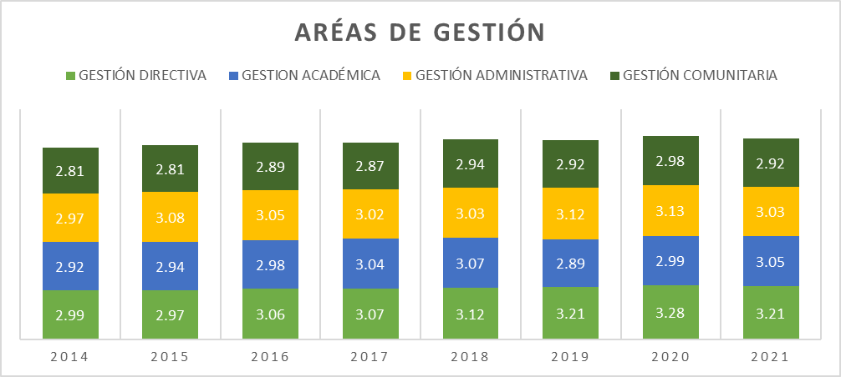
A continuación, el consolidado de las áreas de gestión:
 | 1
 | 2
 | 3
 | 4

 | Continua la Gestión Comunitaria con los más bajos desempeños. La Gestión Académica presenta un cambio de categoría pasado a Apropiación, se observa un leve retroceso en las gestiones directiva y administrativa.

Fuente: Área de Evaluación - Proceso D01-03

ÁREAS DE GESTIÓN 2014 AL 2021
 | GESTIÓN DIRECTIVA | GESTION ACADÉMICA | GESTIÓN ADMINISTRATIVA | GESTIÓN COMUNITARIA
2014 | 2.99 | 2.92 | 2.97 | 2.81
2015 | 2.97 | 2.94 | 3.08 | 2.81
2016 | 3.06 | 2.98 | 3.05 | 2.89
2017 | 3.07 | 3.04 | 3.02 | 2.87
2018 | 3.12 | 3.07 | 3.03 | 2.94
2019 | 3.2071973997 | 2.8887910519 | 3.1158115183 | 2.9235602094
2020 | 3.28 | 2.99 | 3.13 | 2.98
2021 | 3.2136978424 | 3.0485193487 | 3.030899538 | 2.9178733636

Fuente: Área de Evaluación - Proceso D01-03

La tendencia en el comportamiento de las gestiones, directiva, comunitaría y académica entre los años 2020 y 2021, se encuentra enmarcada por la disminución en el promedio, excepto la gestión administrativa que presentó un leve aumento que le permitió pasar de la categoría de Pertinencia a Apropiación. El histórico muestra que la gestión directiva entre el año 2016 y 2020 presenta mejoramiento en su desempeño ubicándose con el mayor promedio en este último año.

5. Gestión Directiva
Gobernación del Tolima Secretaría de Educación y Cultura del Tolima Dirección Calidad Educativa - Área de Evaluación

5. GESTIÓN DIRECTIVA

La Gestión Directiva hace referencia principalmente en cómo está orientado el establecimiento educativo. Está integrada por los siguientes subprocesos: Direccionamiento estratégico y horizonte institucional, gestión estratégica, gobierno escolar, cultura institucional, clima escolar y Relaciones con el entorno (Ministerio de Educación Nacional, 2008). Todos los componentes que integran el área Directiva entre los años 2014 al 2019, presentan una leve disminución en su desempeño. Las relaciones con el entorno que significa aunar y coordinar esfuerzos entre el establecimiento y otros estamentos para cumplir su misión y lograr los objetivos específicos de su PEI y su plan de mejoramiento y que está compuesta por los Padres de familia, autoridades educativas, otras instituciones, sector productivo., con una reducción de 9 pp en 2018 con respecto al 2019.

Desea
ver más contenido deslizar hacia abajo..

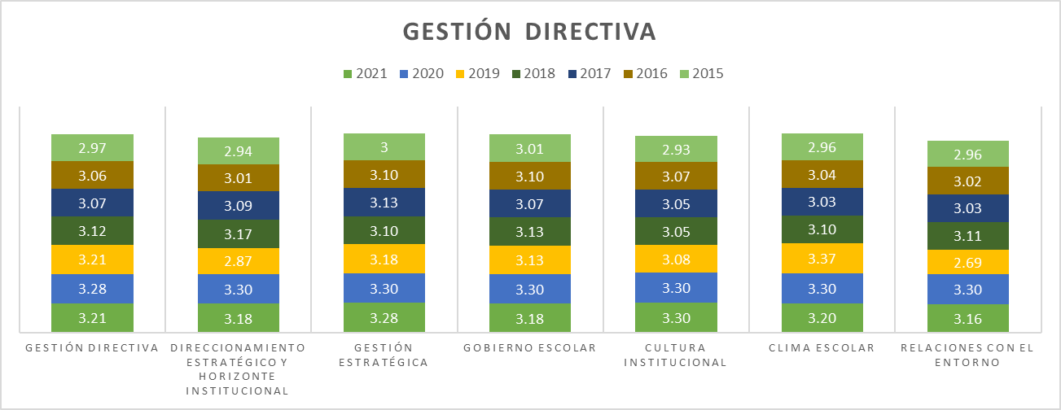
 | 1
 | 2
 | 3
 | 4
En los dos últimos años la gestión directiva presenta todos sus componentes en la categoría de Apropiación.

Fuente: Área de Evaluación - Proceso D01-03

GESTIÓN DIRECTIVA. 2021
 | 2021
GESTIÓN DIRECTIVA | 2.97
DIRECCIONAMIENTO ESTRATÉGICO Y HORIZONTE INSTITUCIONAL | 2.94
GESTIÓN ESTRATÉGICA | 3
GOBIERNO ESCOLAR | 3.01
CULTURA INSTITUCIONAL | 2.93
CLIMA ESCOLAR | 2.96
RELACIONES CON EL ENTORNO | 2.96

Fuente: Área de Evaluación - Proceso D01-03
Dos de los componentes que incluye el área directiva estan en la categoría de Apropiación que hace mención a acciones realizadas por el establecimiento tienen un mayor grado de articulación y son conocidas por la comunidad educativa; sin embargo, todavía no se realiza un proceso sistemático de evaluación y mejoramiento. y los restantes en Pertinencia que hace referencia a que hay principios de planeación y articulación de los esfuerzos y acciones del establecimiento para cumplir sus metas y objetivos

5.1. G.D. Componentes
Gobernación del Tolima Secretaría de Educación y Cultura del Tolima Dirección Calidad Educativa - Área de Evaluación

5. 1 COMPONENTES GESTIÓN DIRECTIVA

Desea
ver más contenido deslizar hacia abajo..
5.1.1. Direccionamiento Estratégico y Horizonte Institucional Este proceso es el que hace referencia a establecer los lineamientos que orientan la acción institucional en todos y cada uno de sus ámbitos de trabajo.
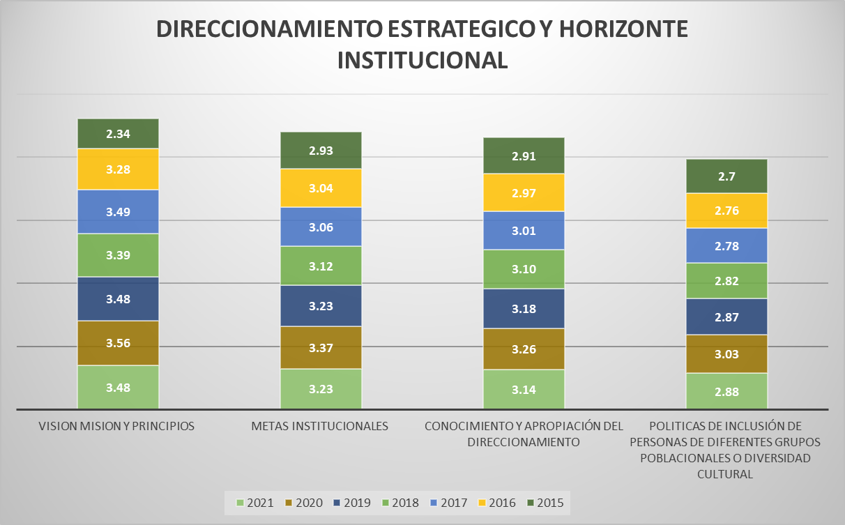
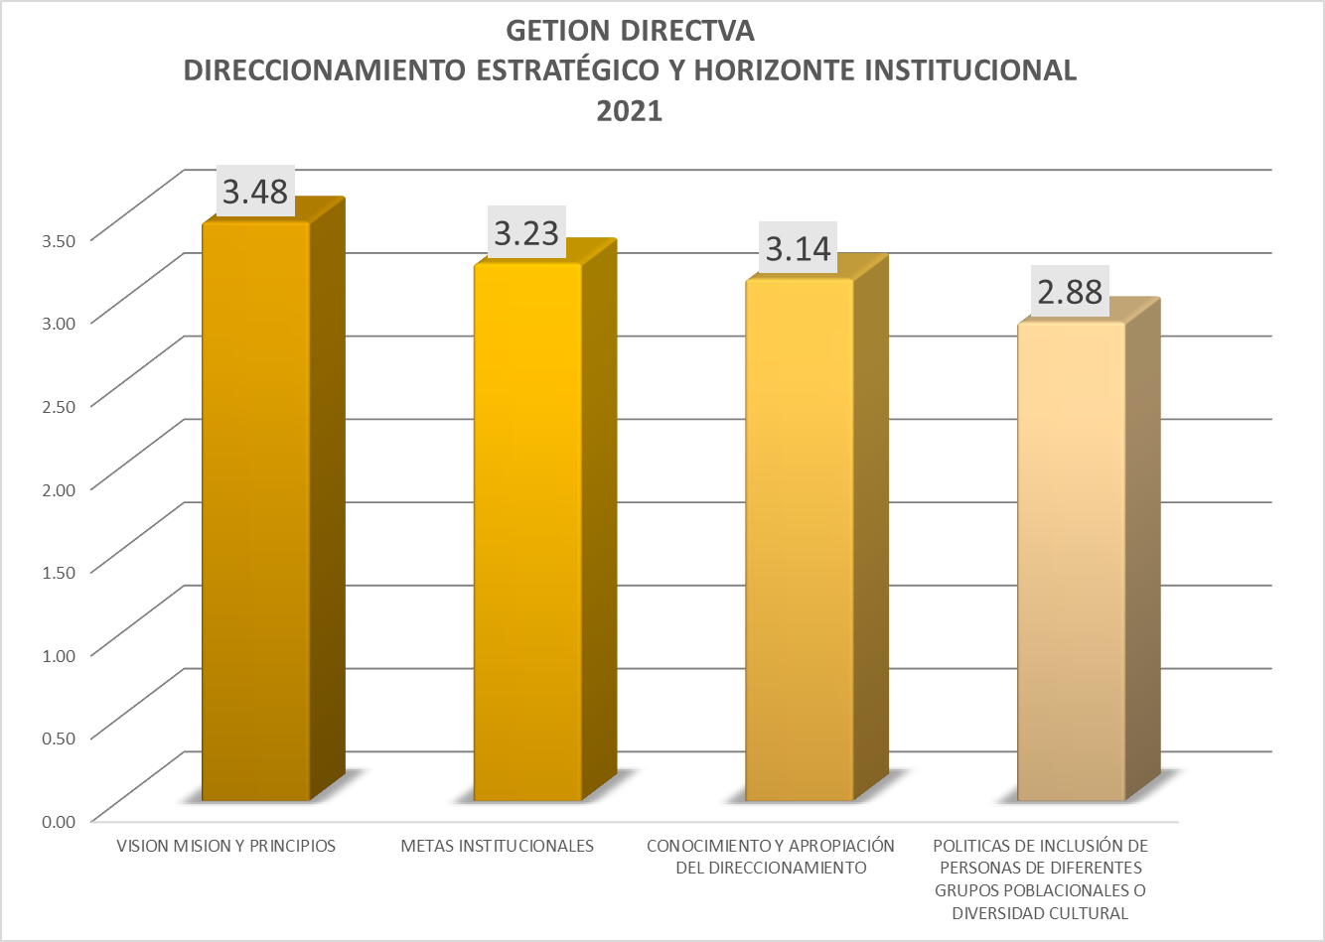
 | 1
 | 2
 | 3
 | 4

Fuente: Consolidado Autoevaluación Institucional 2021.
El comportamiento histórico de cada uno los componentes del proceso, entre los años 2015 al 2021, presenta avances importantes, especialmente en el año 2020, ubicado en este año todos los procesos en la categoría de Apropiación. Llama la atención que en el 2021 se retrocedió en el promedio en todos, siendo más complejo en el componente de políticas de inclusión de personas de diferentes grupos poblacionales o diversidad cultural, que baja de categoría pasando a pertinencia.

5.1.2. Gestión Estratégica : La Gestión Estratégica, hace referencia a tener las herramientas esenciales para liderar, articular y coordinar todas las acciones institucionales.

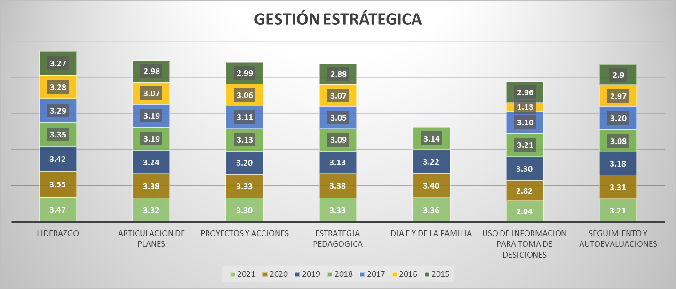
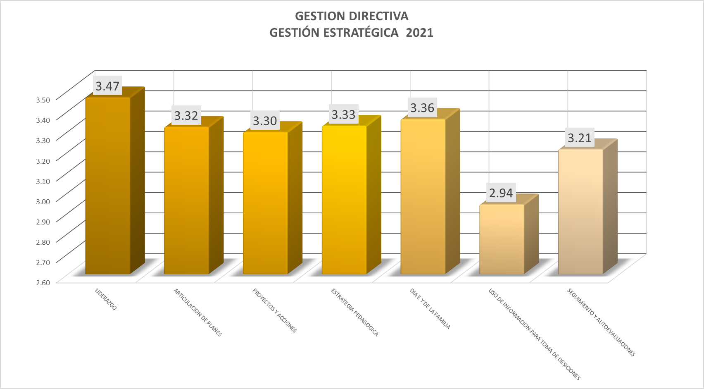
 | 1
 | 2
 | 3
 | 4

Fuente: Consolidado autoevaluación institucional 2021.
En 2019 todos los componentes se encentraban en la categoría de Apropiación, que significa que las IE. realizan acciones con un mayor grado de articulación y son conocidas por la comunidad educativa; sin embargo, todavía no se realiza un proceso sistemático de evaluación y mejoramiento. Durante los dos últimos años, el uso de información para la toma de decisiones es el que presenta mayores oportunidades de mejora.

5.1.3 Gobierno Escolar: Este proceso indica la necesidad de favorecer la participación y la toma de decisiones en la institución, a través de diversas instancias y dentro de sus competencias y ámbitos de acción, y está integrado por el consejo directivo, académico, estudiantil y de padres de familia, comisión de evaluación y promoción, comité de convivencia, personero estudiantil, y asamblea de padres de familia

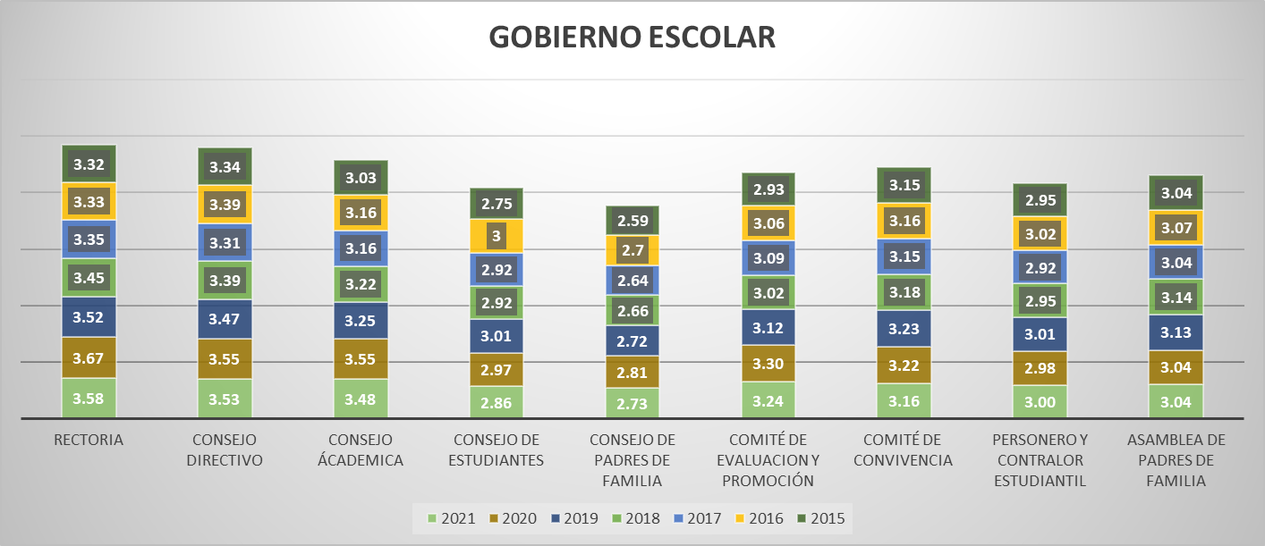
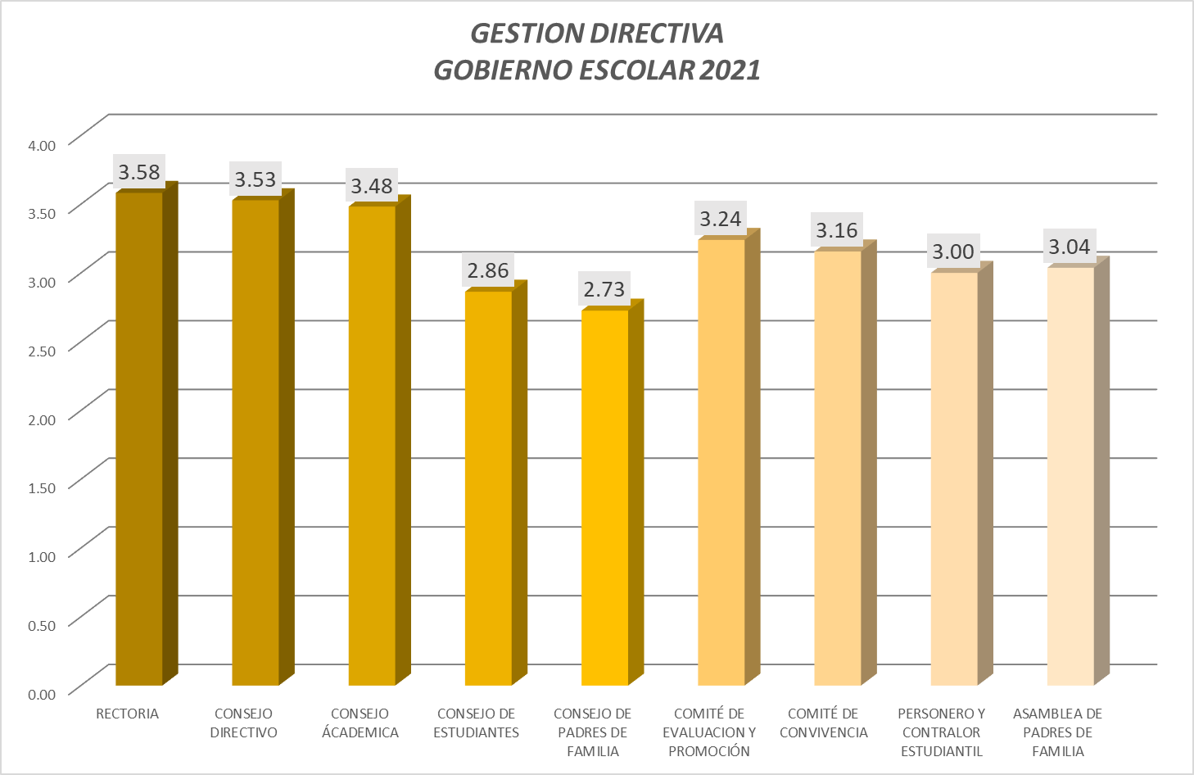
 | 1
 | 2
 | 3
 | 4

Fuente: Consolidado Autoevaluación Institucional 2021.
Las instancias de participación correspondientes al consejo de padres de familia y de estudiantes, históricamente se han caracterizado por estar rezagado frente a los otros componentes, no se presenta un avance significativo en estos siete años de comparación. De acuerdo con la Guía 49 del MEN se tiene unas instituciones en las que estos espacios se limiten a reunirse esporádicamente para trabajar sobre los asuntos de su competencia, pero no representa un apoyo al rector o director en el marco del plan de mejoramiento y no hace seguimiento sistemático a los resultados obtenidos.

5.1.4. Cultura Institucional; Hace referencia a dar el sentido, reconocimiento y legitimidad a las acciones institucionales

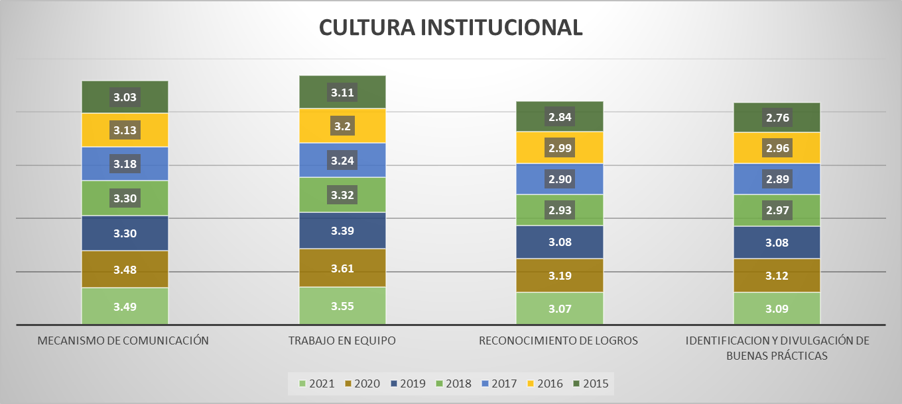
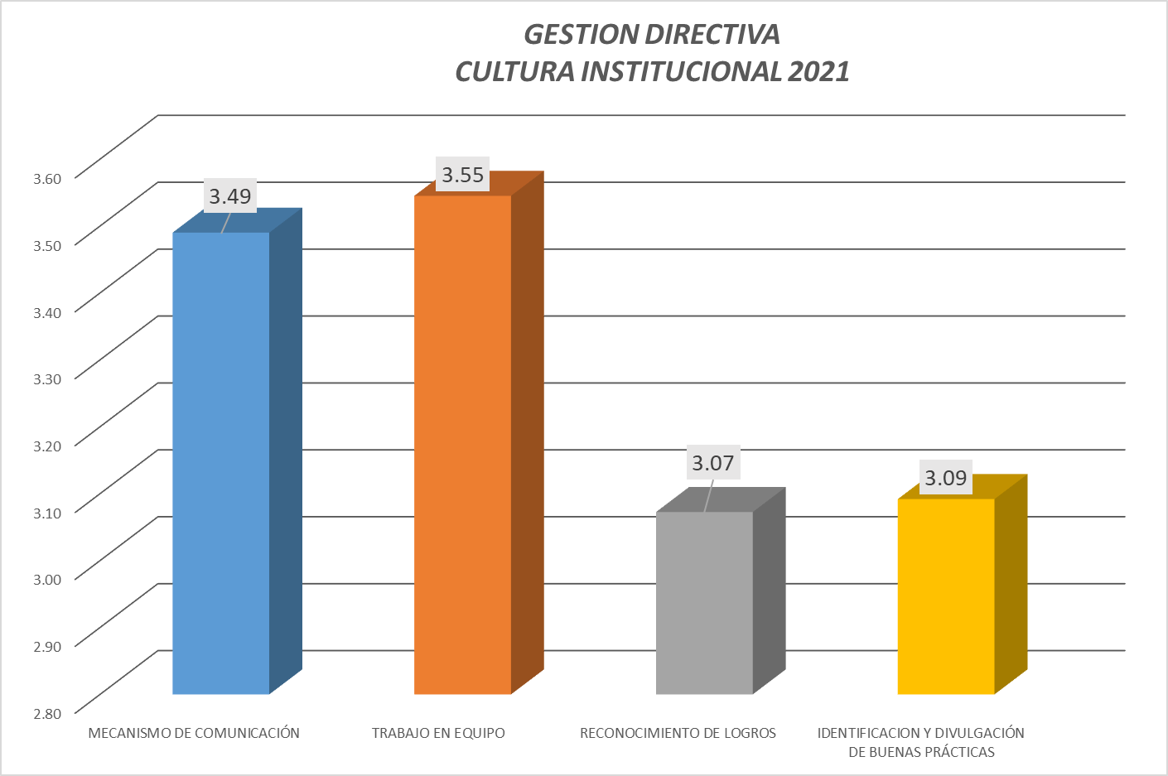
 | 1
 | 2
 | 3
 | 4

Fuente: Consolidado Autoevaluación Institucional 2021.

Durante los últimos tres años, los componentes se encuentran en la categoría apropiación, que hace referencia a que las acciones realizadas por el establecimiento tienen un mayor grado de articulación y son conocidas por la comunidad educativa; sin embargo, todavía no se realiza un proceso sistemático de evaluación y mejoramiento.

5.1.5. Clima Escolar: Este proceso implica generar un ambiente sano y agradable que se propicie el desarrollo de los estudiantes, así como los aprendizajes y la convivencia entre todos los integrantes de la institución.

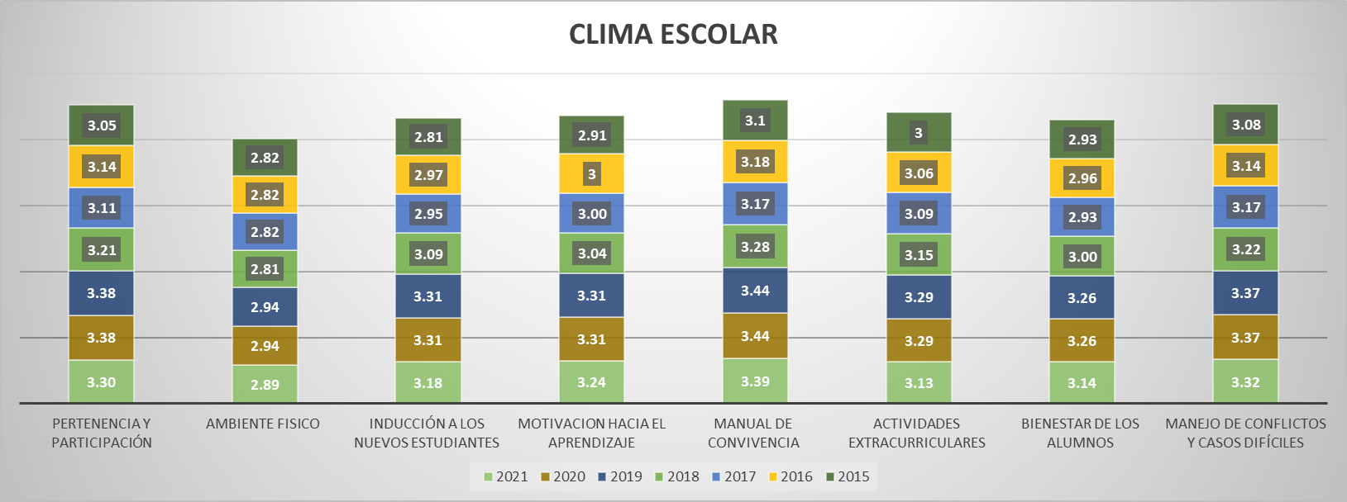
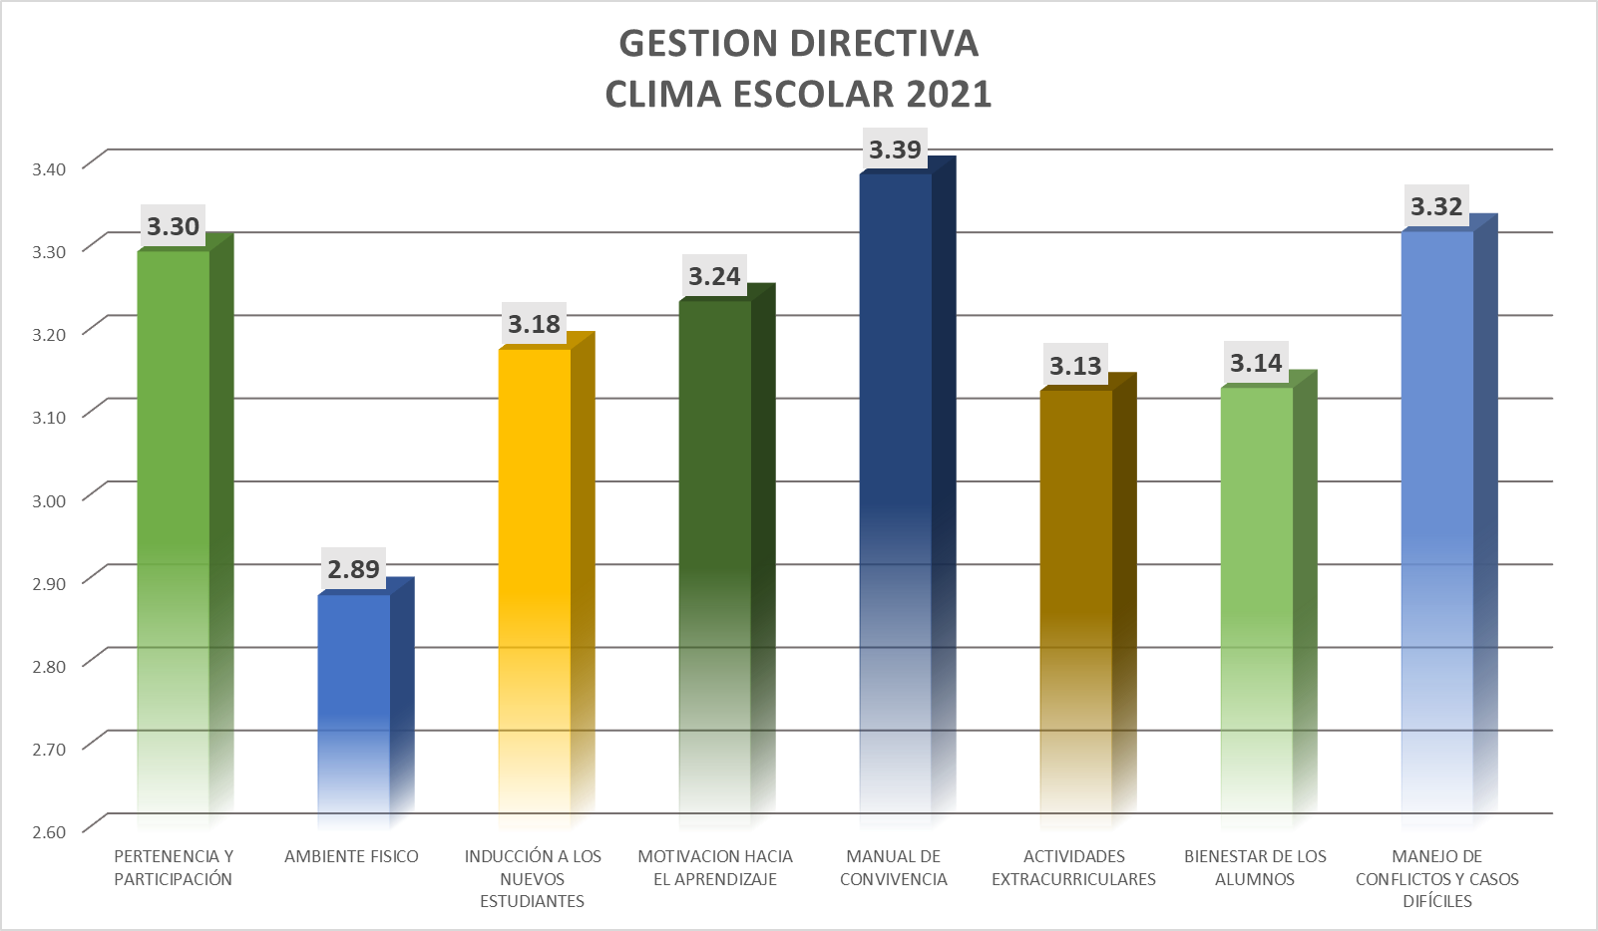
 | 1
 | 2
 | 3
 | 4

Fuente: Consolidado Autoevaluación Institucional 2021.

Continua siendo el componente de ambiente físico con el más bajo desempeño durante el periodo de comparación, es decir que casi todas las sedes de las instituciones poseen espacios suficientes para realizar las labores académicas, administrativas y recreativas, y éstas se mantienen limpias y ordenadas. La dotación es adecuada. Esto genera sentimientos de apropiación y cuidado hacia los mismos.
5.1.6. Relaciones con el Entorno; Este proceso hace referencia a aunar y coordinar esfuerzos entre el establecimiento y otros estamentos para cumplir su misión y lograr los objetivos específicos de su PEI y su Plan de Mejoramiento y está integrado por los siguientes componentes: Padres de familia, autoridades educativas, otras instituciones, sector productivo

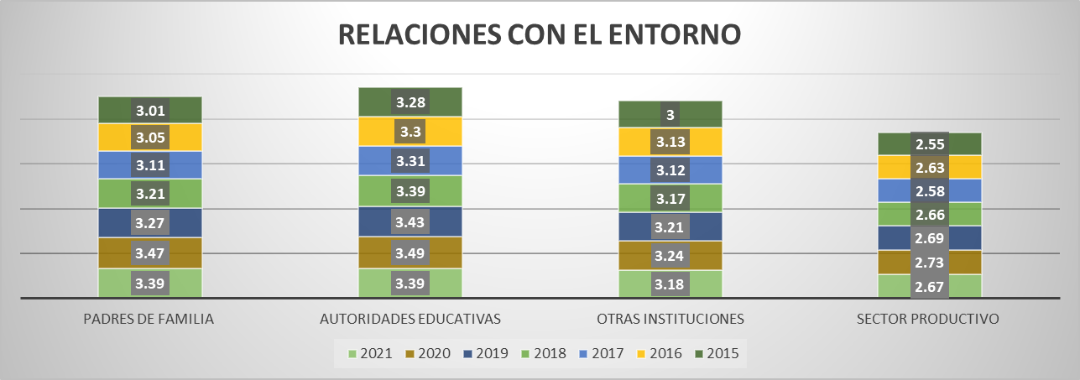
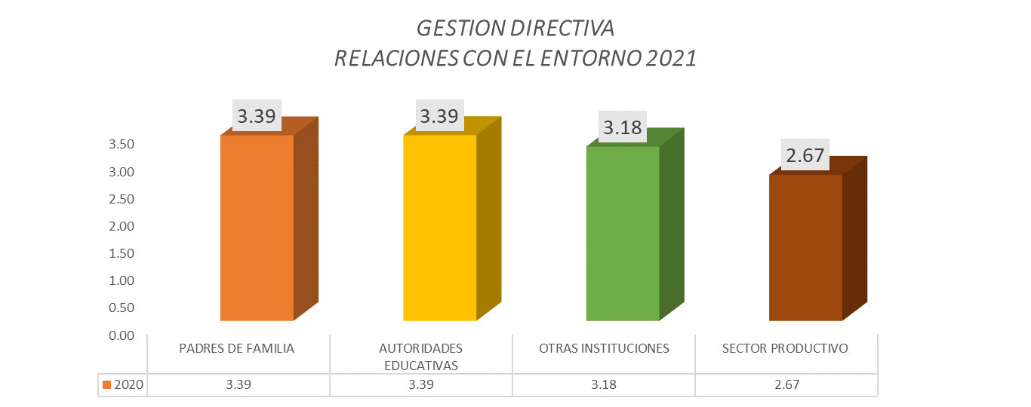
 | 1
 | 2
 | 3
 | 4

Fuente: Consolidado Autoevaluación Institucional 2021.

Todos los años el sector productivo se observa rezagado con respecto de los otros componentes, siempre ha estado en categoría de Pertinencia, lo que implica que la institución ha establecido alianzas con el sector productivo. Éstas tienen muy claros los objetivos, metodologías de trabajo y sistemas de seguimiento generados por parte de las instancias involucradas. Pero falta fortalecer las alianzas con el sector productivo para que tengan objetivos y metodologías claras para apoyar el desarrollo de competencias en los estudiantes y se promueven procesos de seguimiento y evaluación periódicos.

6. Gestión Académica
Gobernación del Tolima Secretaría de Educación y Cultura del Tolima Dirección Calidad Educativa - Área de Evaluación

6. GESTIÓN ACADÉMICA

La Gestión Académica comprende la esencia del trabajo de un establecimiento educativo, pues señala cómo se enfocan sus acciones, para lograr que los estudiantes aprendan y desarrollen las competencias necesarias para su desempeño personal, social y profesional. Esta área de gestión se encarga de los procesos de diseño curricular, prácticas pedagógicas institucionales, gestión de clases y seguimiento académico (Ministerio de Educación Nacional, 2008). Todos los componentes que integran el área académica entre los años 2014 al 2019, presentan una leve disminución en su desempeño. Las relaciones con el entorno que significa aunar y coordinar esfuerzos entre el establecimiento y otros estamentos para cumplir su misión y lograr los objetivos específicos de su PEI y su plan de mejoramiento y que está compuesta por los Padres de familia, autoridades educativas, otras instituciones, sector productivo., con una reducción de 9 pp en 2018 con respecto al 2019.
Desea
ver más contenido deslizar hacia abajo..

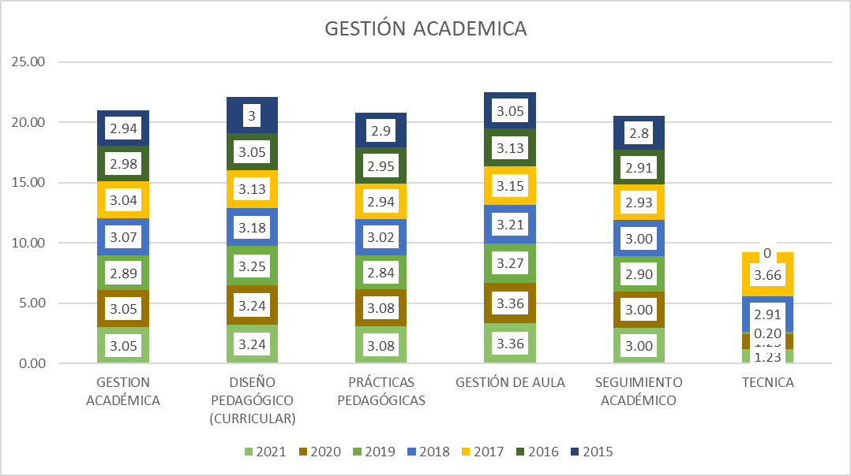
 | 1
 | 2
 | 3
 | 4
La técnica es el componente que presenta mayor oportunidad de mejora en la gestión académica

Fuente: Consolidado autoevaluación institucional 2021.


Fuente: Consolidado autoevaluación institucional 2021.

A partir del año 2017, se incluyó la valoración del componente técnico, siendo este el que puntúa más bajo y presenta las mayores oportunidades de mejora. El seguimiento académico y las prácticas pedagógicas se encuentran también con desempeños bajos

6.1. G.A. Componentes
Gobernación del Tolima Secretaría de Educación y Cultura del Tolima Dirección Calidad Educativa - Área de Evaluación

6. 1 COMPONENTES GESTIÓN ACADÉMICA

6.1.1. El Proceso de Diseño Pedagógico; Consiste en definir lo que los estudiantes van a aprender en cada área, asignatura, grado y proyecto transversal, el momento en el que lo van a aprender, los recursos a emplear, y la forma de evaluar los aprendizajes. Está constituido por los siguientes componentes: Plan de estudios, enfoque metodológico, recursos para el aprendizaje, jornada escolar, evaluación. (Ministerio de Educación Nacional, 2008)
Desea
ver más contenido deslizar hacia abajo..

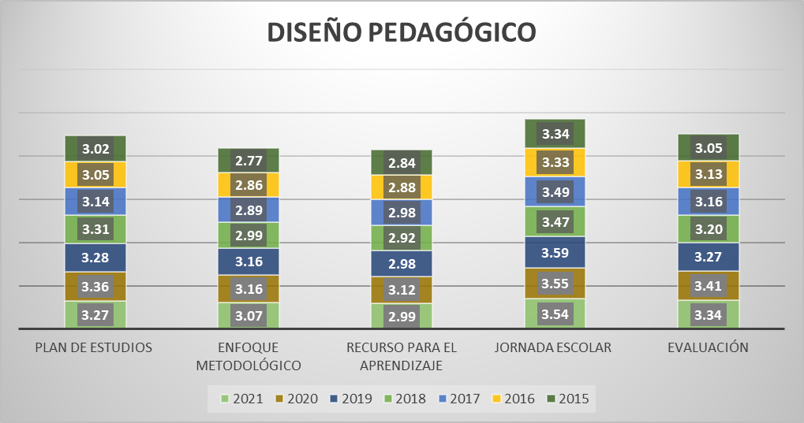
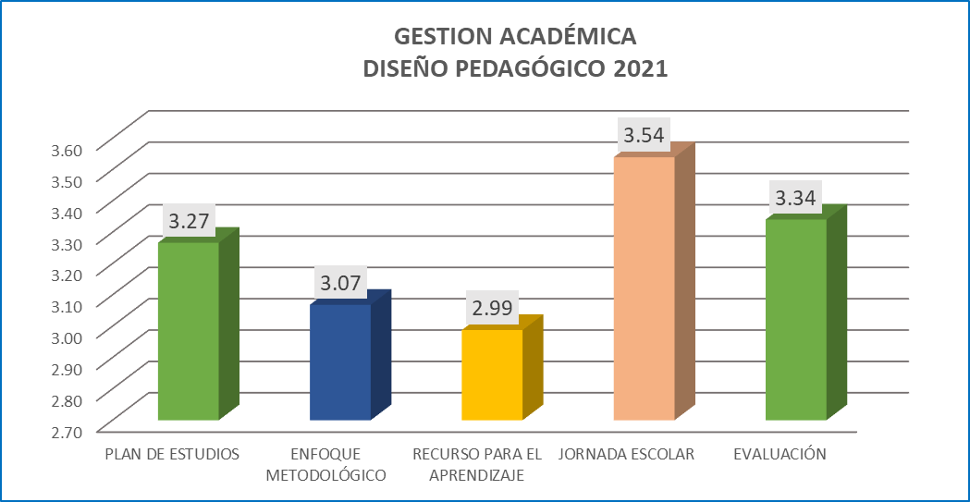
 | 1
 | 2
 | 3
 | 4

Fuente: Consolidado autoevaluación institucional 2021.
Se observa avance en todos los procesos. Sin embargo el Recursos para el aprendizaje, continua rezagado en la categoría de Pertenencia, que hace referencia a que hay instituciones que cuentan con una política de dotación, uso y mantenimiento de los recursos para el aprendizaje y hay una conexión clara entre el enfoque metodológico y los criterios administrativos. De igual forma, se encuentra el enfoque metodológico que hace referencia a que las IE tienen prácticas pedagógicas de aula de los docentes de todas las áreas, grados y sedes desarrollan el enfoque metodológico común en cuanto a métodos de enseñanza flexibles, relación pedagógica y uso de recursos que respondan a la diversidad de la población.

6.1.2. Proceso Prácticas Pedagógicas ; La práctica pedagógica comprende la organización de las actividades de la institución educativa para lograr que los estudiantes aprendan y desarrollen sus competencias. Se encuentra compuesta por los siguientes componentes: Opciones didácticas para las áreas, asignaturas y proyectos transversales, estrategias para las tareas escolares, uso articulado de los recursos y los tiempos para el aprendizaje (Ministerio de Educación Nacional, 2008).

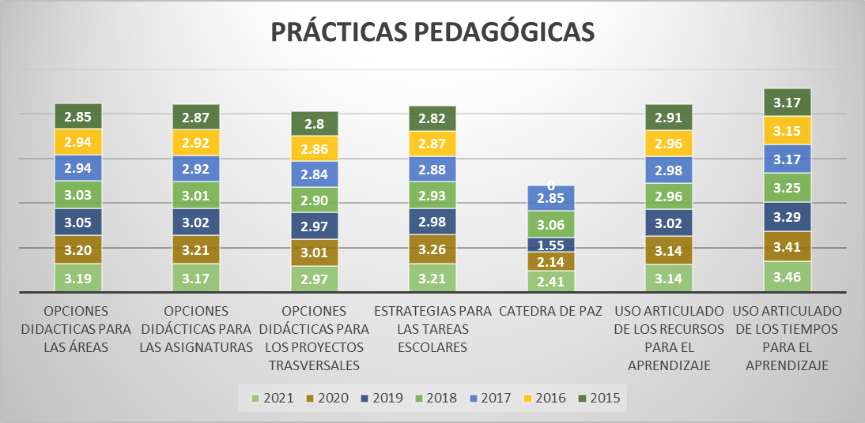
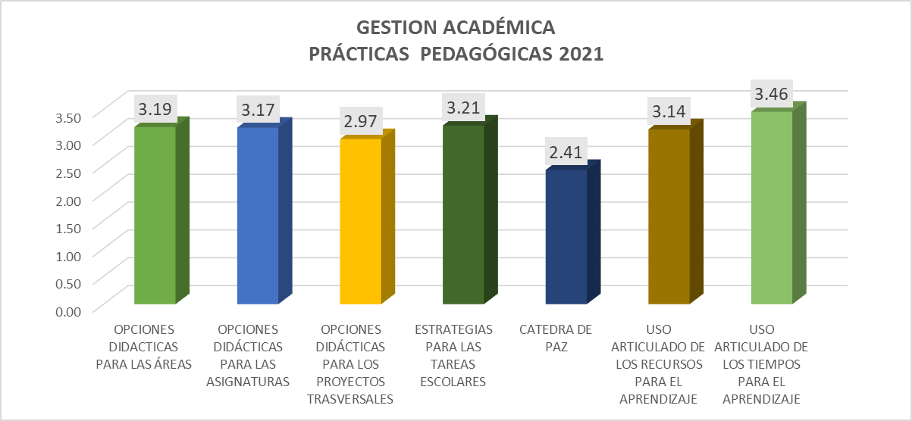

Fuente: Consolidado autoevaluación institucional 2021.
Con la expedición de la Cátedra de la Paz, que es una iniciativa para generar ambientes más pacíficos desde las aulas de Colombia, la cual es de obligatorio cumplimiento en todas las instituciones educativas del país, se incluyò como aspecto a ser evaluado a partir del año 2017, convirtiéndose en el componente que presenta mayores oportunidades de mejora. Opciones didácticas para los proyectos transversales, muestra a unas instituciones educativas que cuenta con un enfoque metodológico y estrategias de divulgación accesibles para todos que hacen explícitos los acuerdos básicos relativos a las opciones didácticas que se emplean para las áreas, asignaturas y proyectos transversales, así como de los usos de recursos, teniendo en cuenta la categoría de desempeño.

6.1.3.. Proceso Gestión de Aula: Este proceso comprende la concreción de los actos de enseñanza y aprendizaje en el aula de clase y se encuentra integrado por la relación y estilo pedagógico, planeación de clases y evaluación en el aula. (Ministerio de Educación Nacional, 2008)

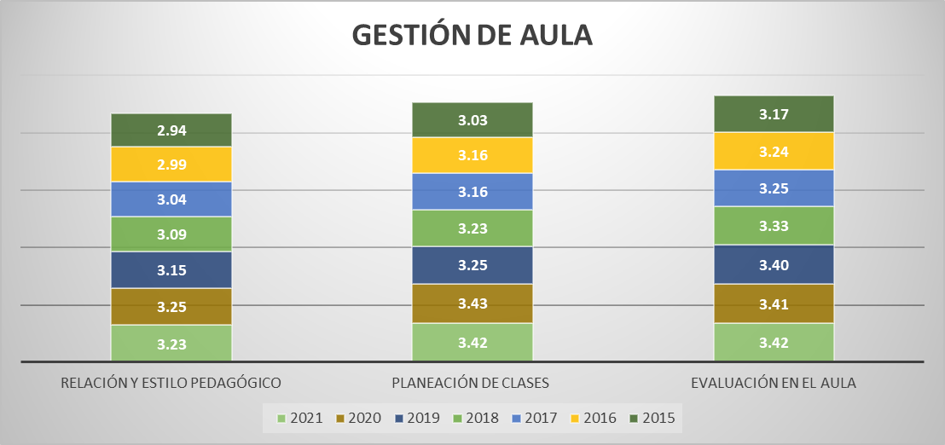
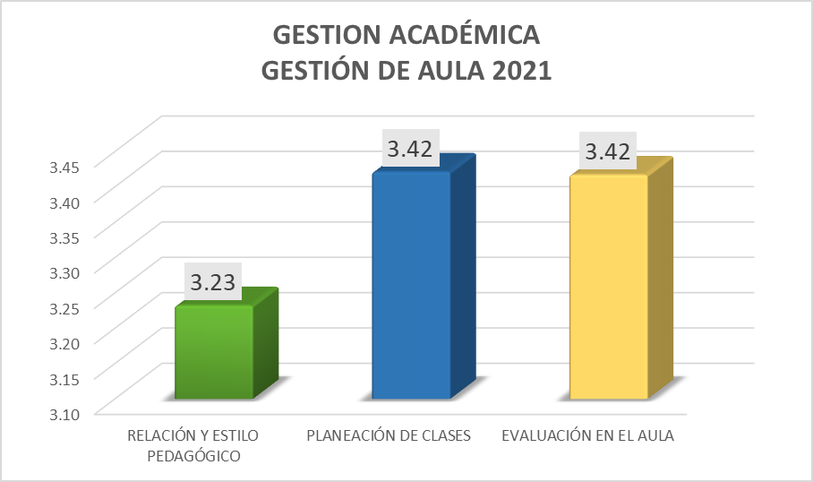

Fuente: Consolidado Autoevaluación Institucional 2021.

Todos los componentes de este proceso se encuentran en la categoría de Apropiación. Entre los años 2020 y 2021 no se observa avance significativo.
6.1.4.Seguimiento Académico: Hace referencia a definir los resultados de las actividades en términos de asistencia de los estudiantes, calificaciones, pertinencia de la formación recibida, promoción y recuperación de problemas de aprendizaje.

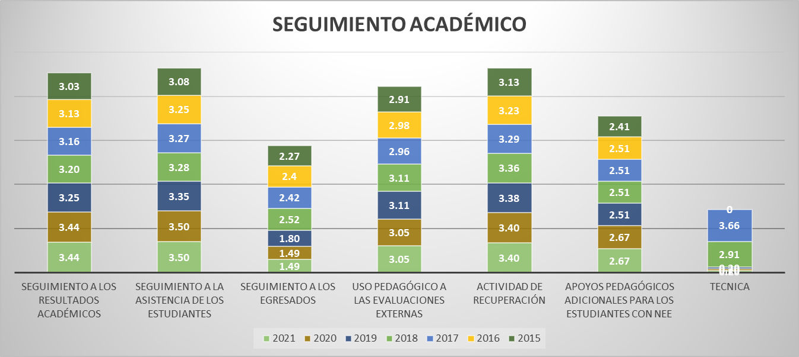
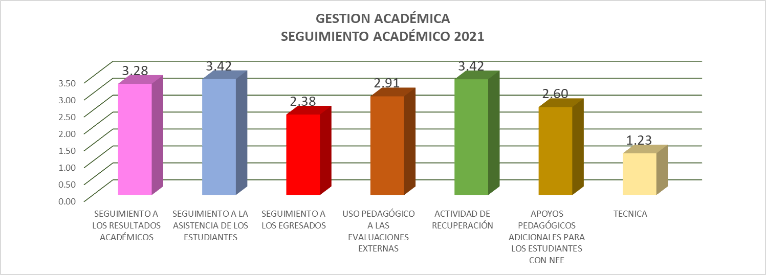

Fuente: Consolidado Autoevaluación Institucional 2021.

El Seguimiento a los egresados presenta la mayor oportunidad de mejoramiento, este componente muestra a unas instituciones con un plan para realizar el seguimiento a sus egresados, pero la información no es sistemática, ni permite el análisis para aportar al mejoramiento institucional. La Técnica se incluye su evaluación a partir del año 2017 y representa entre todos los componentes el desempeño más bajo.

7. Gestión Administrativa
Gobernación del Tolima Secretaría de Educación y Cultura del Tolima Dirección Calidad Educativa - Área de Evaluación

7. GESTIÓN ADMINISTRATIVA

Esta área da soporte al trabajo institucional. Tiene a su cargo todos los procesos de apoyo a la gestión académica, la administración de la planta física, los recursos y los servicios, el manejo del talento humano, y el apoyo financiero y contable.

Desea
ver más contenido deslizar hacia abajo..

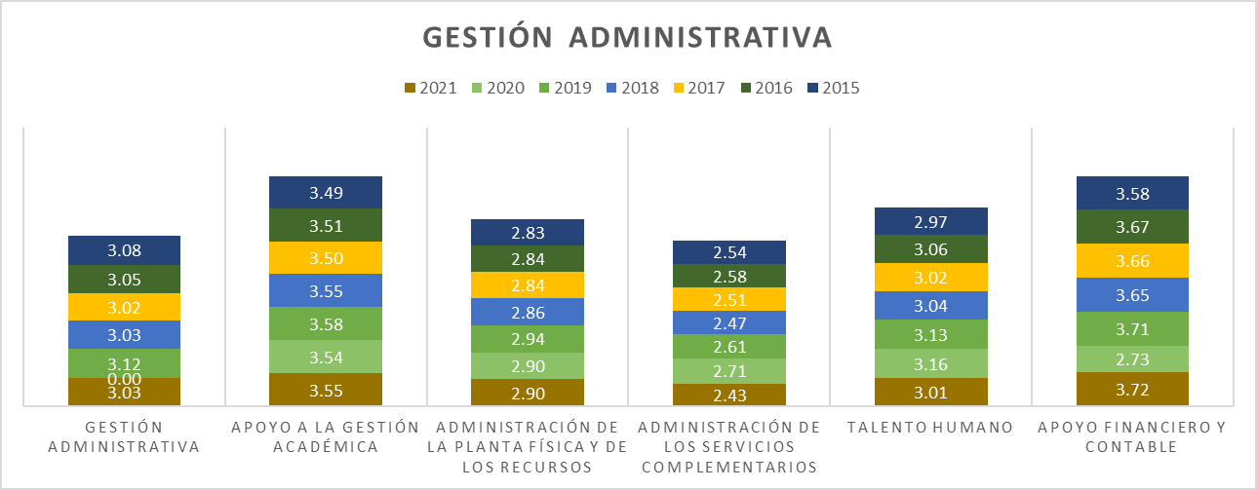
 | 1
 | 2
 | 3
 | 4

La mayor oportunidad de mejora corresponde a la administración de los servicios complementarios

Fuente: Consolidado autoevaluación institucional 2021.

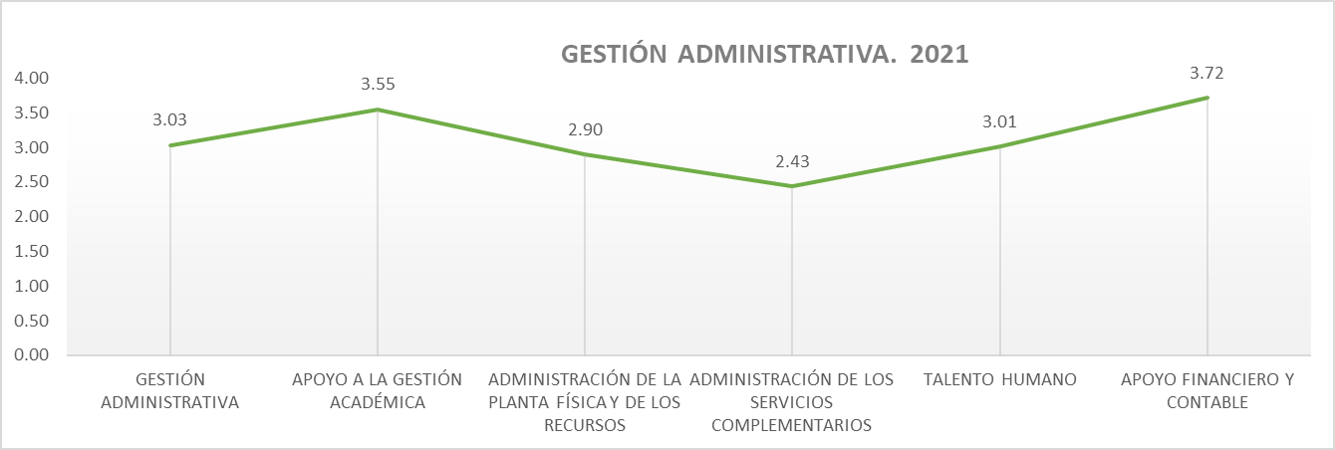

Fuente: Consolidado autoevaluación institucional 2021.

Los dos componentes que requieren mayor acompañamiento son en esta área corresponden a: Administración de la planta física y de los recursos y la administración de los servicios complementarios.

7.1. G.A. Componentes
Gobernación del Tolima Secretaría de Educación y Cultura del Tolima Dirección Calidad Educativa - Área de Evaluación

7.1.COMPONENTES GESTIÓN ADMINISTRATIVA

7.1.1. Proceso Apoyo a la Gestión Académica: Este proceso hace referencia al apoyo necesario que se brinda a los procesos de matrícula, boletines y carpetas de los estudiantes para lograr un buen funcionamiento de la institución y está integrado por los siguientes componentes: Proceso de matrícula, archivo académico y boletines de calificaciones.

Desea
ver más contenido deslizar hacia abajo..

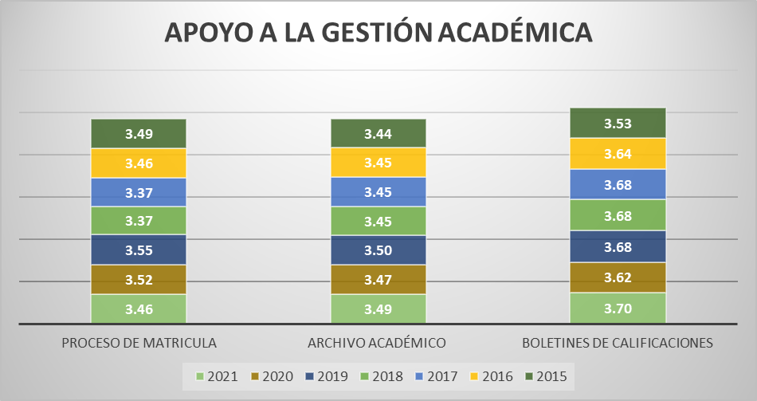
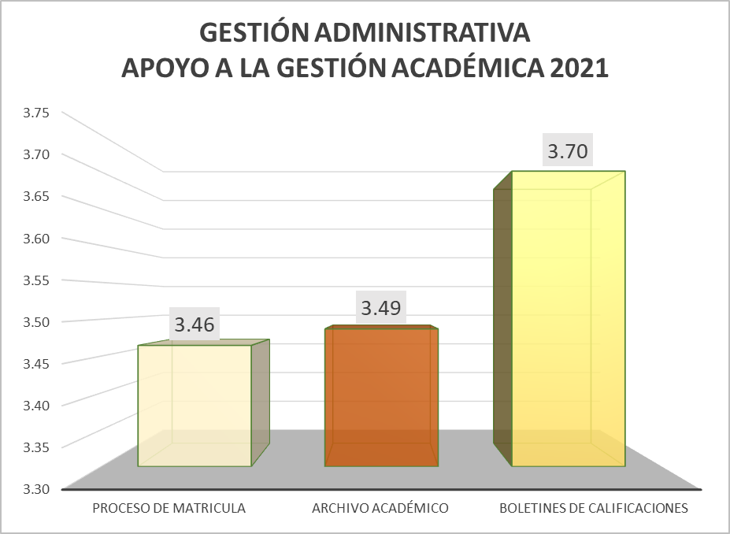
 | 1
 | 2
 | 3
 | 4

Fuente: Consolidado autoevaluación institucional 2021.
Los componentes que hacen parte del proceso de Apoyo a la Gestión Académica durante los siete años de comparación se han ubicado en la categoría de Apropiación.
7.1.2. Proceso Administración de la Planta Física y de los Recursos: Este proceso tiene como propósito garantizar las buenas condiciones de infraestructura y dotación para una adecuada prestación de los servicios. Se encuentra integrado por los siguientes componentes: Mantenimiento, adecuación y embellecimiento de la planta física, seguimiento al uso de los espacios, adquisición y mantenimiento de los recursos para el aprendizaje, suministros, dotación y mantenimiento de equipos, seguridad y protección.
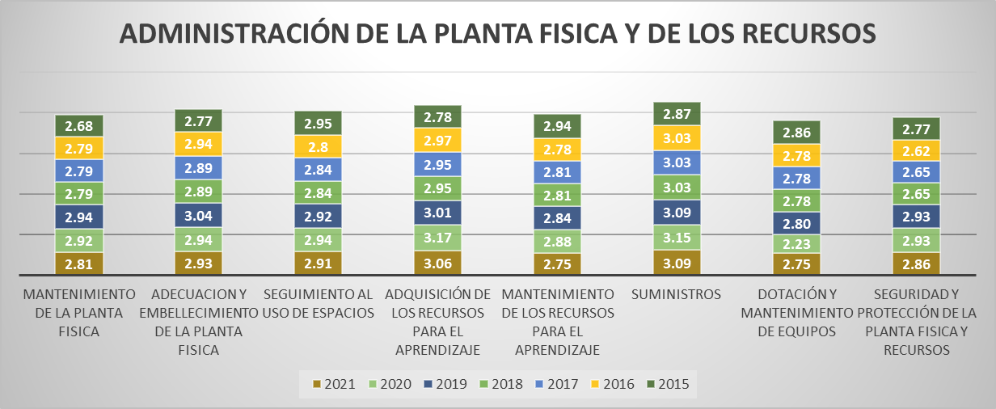
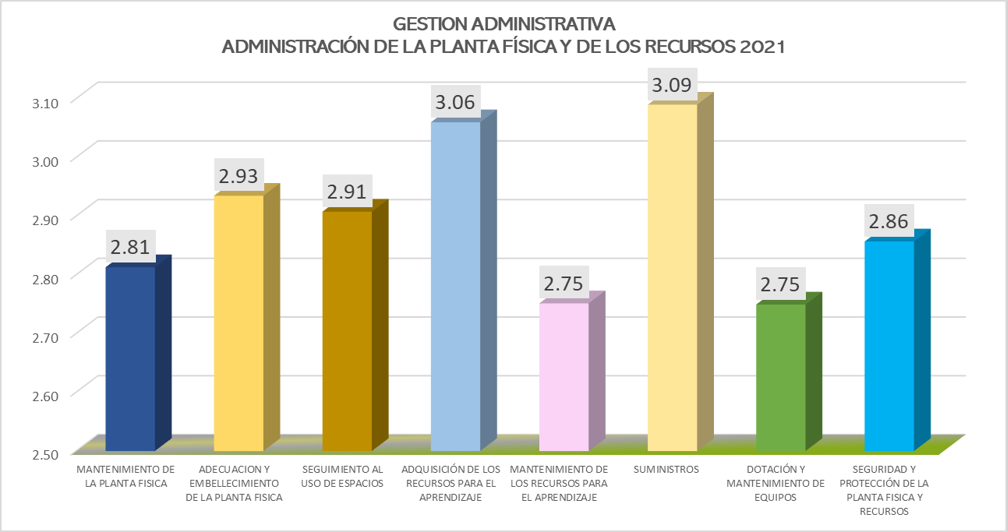

Fuente: Consolidado autoevaluación institucional 2021.
Para la vigencia 2021, los componentes correspondientes a la adquisición para los recursos del aprendizaje, que nos indica que se tienen instituciones que cuenta con un plan para la adquisición de los recursos para el aprendizaje que consulta las demandas de su direccionamiento estratégico y las necesidades de los docentes y estudiantes; la dotación de mantenimiento de equipos es decir que se cuenta con un programa de mantenimiento preventivo y correctivo de los equipos y recursos para el aprendizaje y, en caso de requerirse, éste se hace oportunamente. Además, los manuales de los equipos están disponibles, y por último el mantenimiento de la planta física, que hace referencia a que las institución cuenta con un programa de mantenimiento preventivo de su planta física. estos tres componentes se encuentran rezagados frente a los otros componentes.

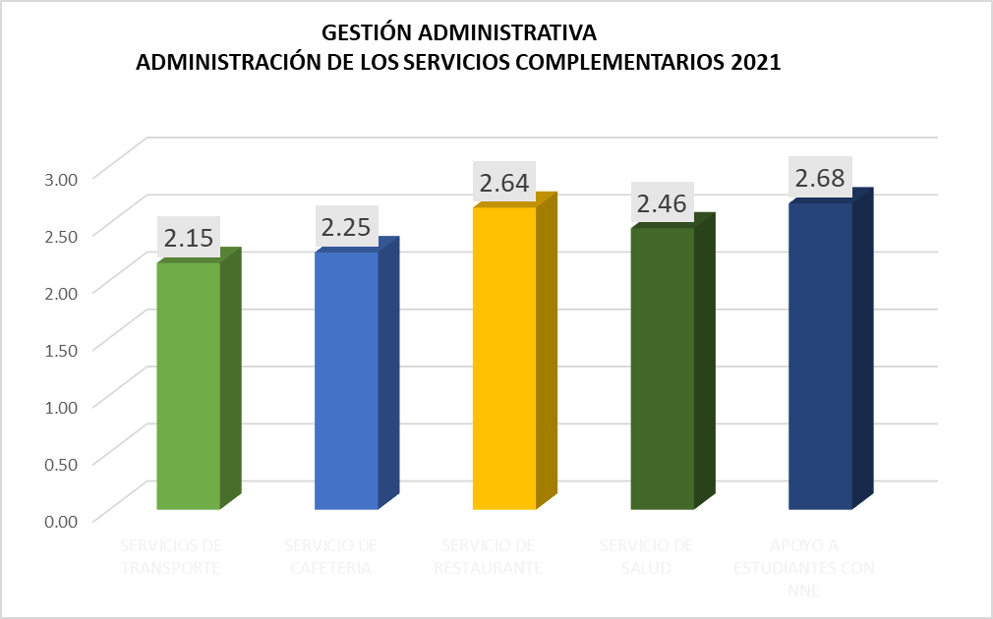
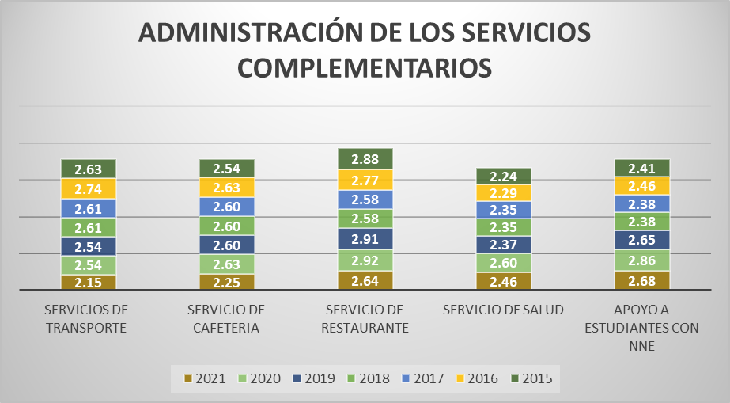

Fuente: Consolidado Autoevaluación Institucional 2021.

La institución cuenta con programas definidos para algunos servicios complementarios, y los presta con la calidad y la regularidad necesarias para atender los requerimientos del estudiantado. Además, hay una articulación con la oferta externa.

7.1.4. . Proceso Talento Humano: Este componente incluye el garantizar buenas condiciones de trabajo y desarrollo profesional a las personas vinculadas al establecimiento educativo. Está integrado por los componentes correspondientes a los perfiles, inducción, formación y capacitación, asignación académica, pertenencia a la institución, evaluación del desempeño, estímulos, apoyo a la investigación, convivencia y manejo de conflictos, bienestar del talento humano.


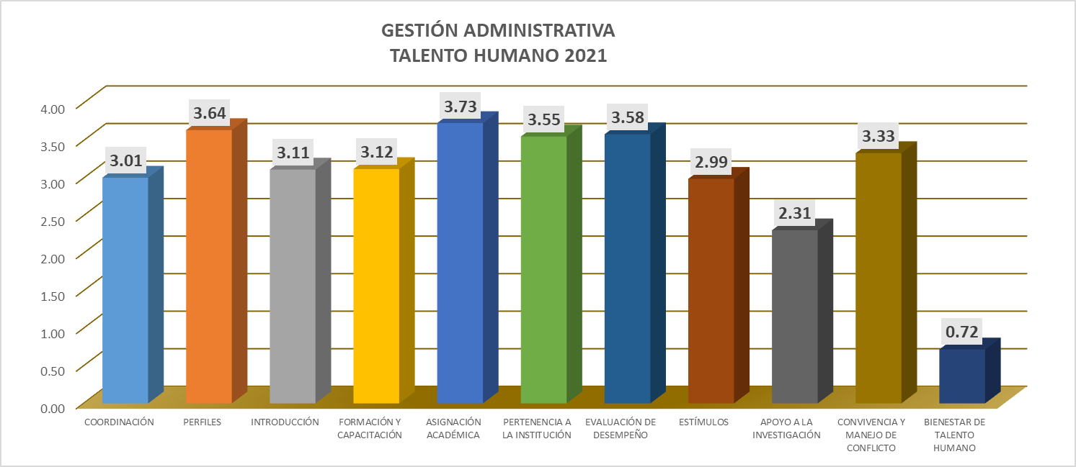

Fuente: Consolidado Autoevaluación Institucional 2021.

Este proceso presenta una variación muy importante en el componente de bienestar del talento humano, pasando en 2020 de la categoría de pertinencia a existencia, lo que indica que se tiene instituciones que realizan esporádicamente algunas actividades orientadas a la integración y bienestar del personal vinculado.

7.1.5. Proceso Apoyo Financiero y Contable: Este proceso es el encargado de dar soporte financiero y contable, para el adecuado desarrollo de las actividades del establecimiento educativo y está integrado por los siguientes componentes: presupuesto anual del Fondo de Servicios Educativos, contabilidad, ingresos y gastos, y el control fiscal
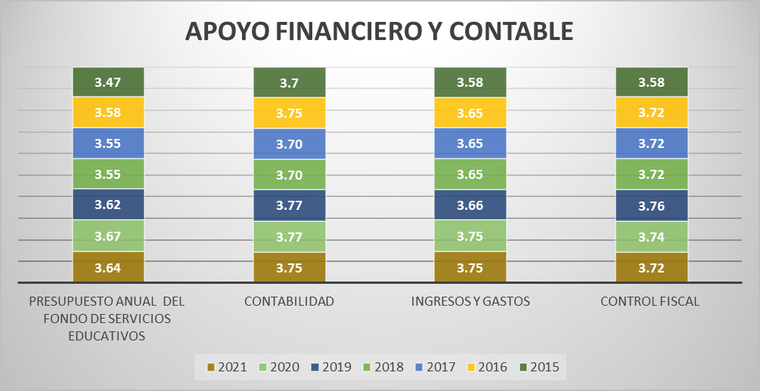
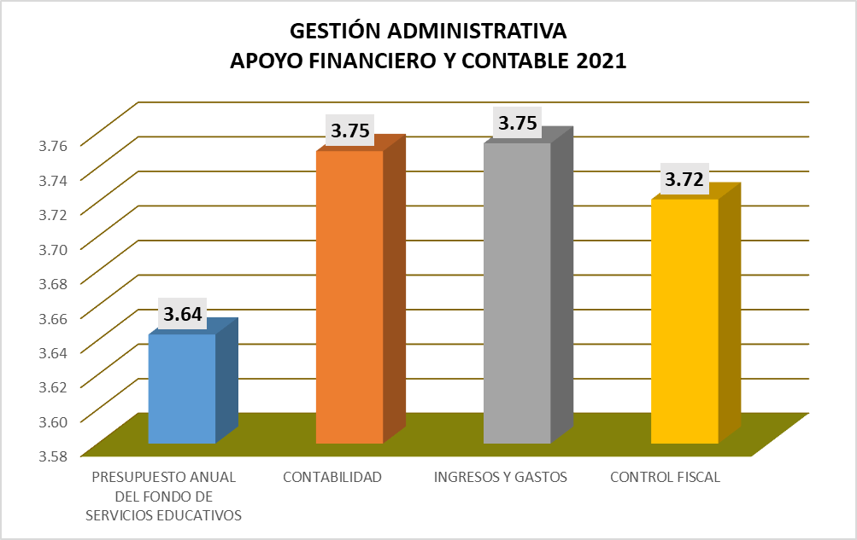

Fuente: Consolidado Autoevaluación Institucional 2021.
El comportamiento durante el 2021, no presenta variación, es decir que los componentes de este proceso, se han mantenido en categoría de desempeño de Apropiación que nos indica que las acciones realizadas por el establecimiento tienen un mayor grado de articulación y son conocidas por la comunidad educativa; sin embargo, todavía no se realiza un proceso sistemático de evaluación y mejoramiento.

8. Gestión Comunitaria
Gobernación del Tolima Secretaría de Educación y Cultura del Tolima Dirección Calidad Educativa - Área de Evaluación

8. GESTIÓN COMUNITARIA

Desea
ver más contenido deslizar hacia abajo..
Esta gestión se encarga de las relaciones de la institución con la comunidad; así como de la participación y la convivencia, la atención educativa a grupos poblacionales con necesidades especiales bajo una perspectiva de inclusión, y la prevención de riesgos. (Ministerio de Educación Nacional, 2008)

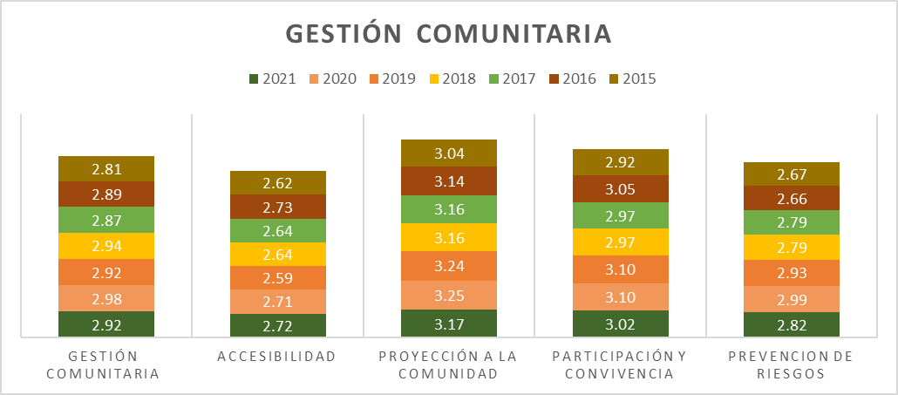
 | 1
 | 2
 | 3
Tres de sus procesos se encuentran en la categoría de pertinencia. continua siendo la gestión más rezagada.
 | 4

Fuente: Consolidado autoevaluación institucional 2021
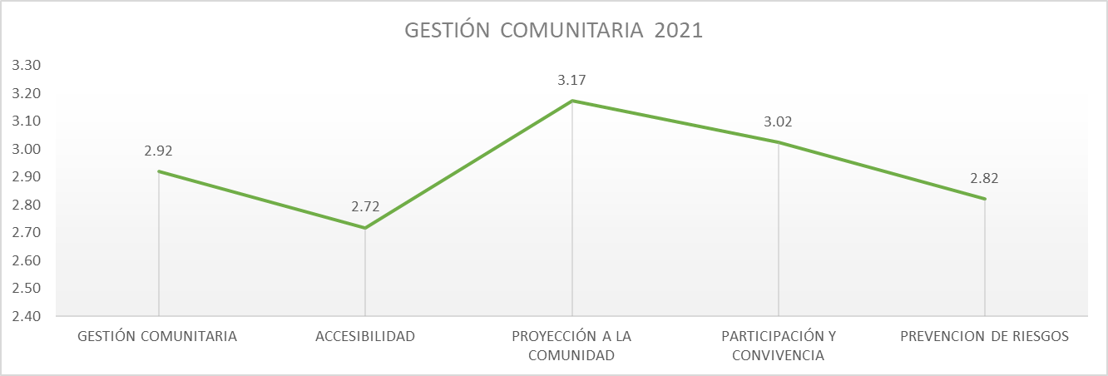

Fuente: Consolidado autoevaluación institucional 2021.

Los procesos accesibilidad y prevención de riesgos presentan porcentajes más bajos de desempeño.

8.1. G.C. Componentes
Gobernación del Tolima Secretaría de Educación y Cultura del Tolima Dirección Calidad Educativa - Área de Evaluación

8.1.COMPONENTES GESTIÓN COMUNITARIA

Desea
ver más contenido deslizar hacia abajo..
8.1.1. Proceso Accesibilidad: Este proceso busca que todos los estudiantes independientemente de su situación personal, social y cultural reciban una atención apropiada y pertinente que responda a sus expectativas y está compuesto por los siguientes componentes: Atención educativa a grupos poblacionales con necesidades especiales y a personas pertenecientes a grupos étnicos, necesidades y expectativas de los estudiantes, proyectos de vida.

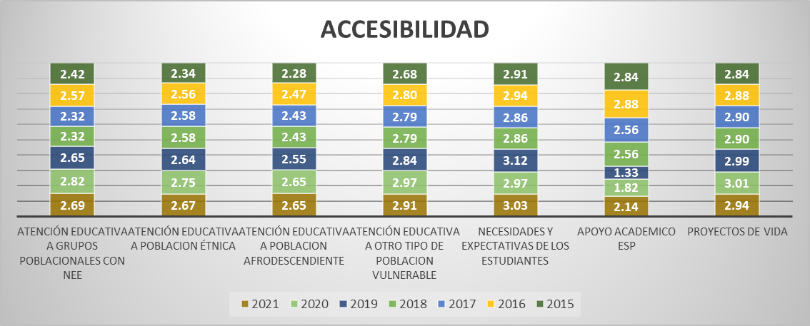
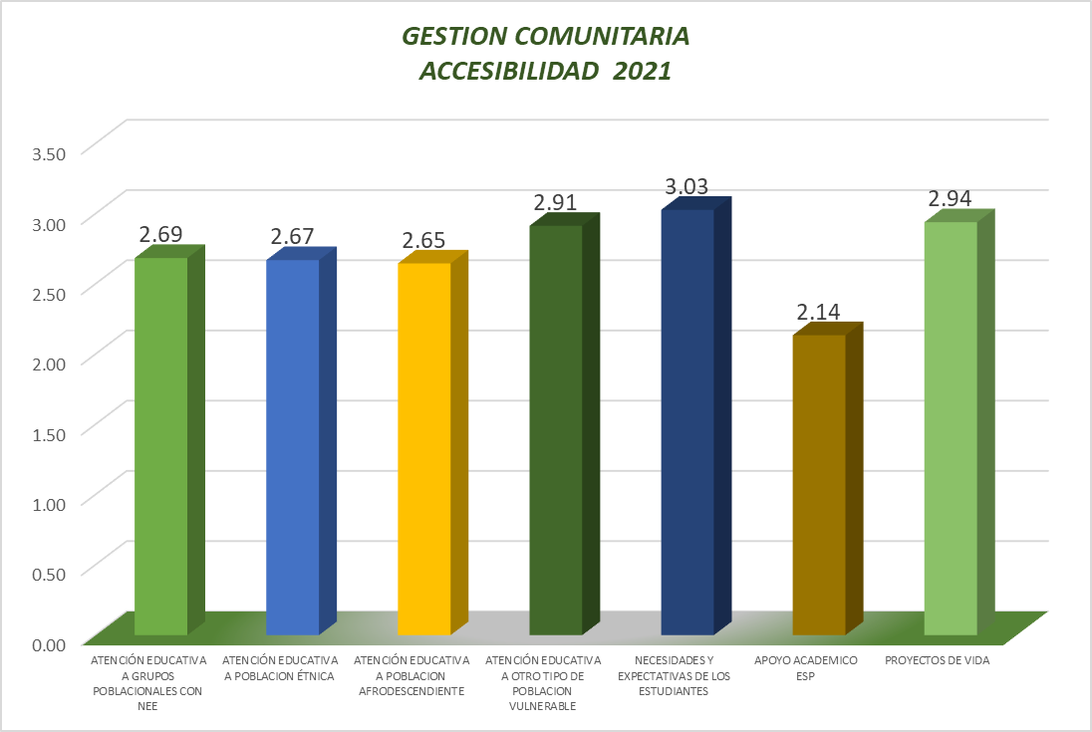
 | 1
 | 2
 | 3
 | 4
Fuente: Consolidado autoevaluación institucional 2021
Este proceso presenta el más bajo desempeño. Entre sus componentes el apoyo académico especial y la atención a población afrodescendiente, étnica y grupos poblacionales con necesidades educativas especiales son los llamados a ser fortalecidos., En esta situación se encuentran instituciones educativas que se limitan a conocer los requerimientos educativos de las poblaciones o personas que experimentan barreras para el aprendizaje, grupos étnicos y la participación en su entorno y ha diseñado planes de trabajo pedagógico para atenderlas en concordancia con el PEI y la normatividad vigente.

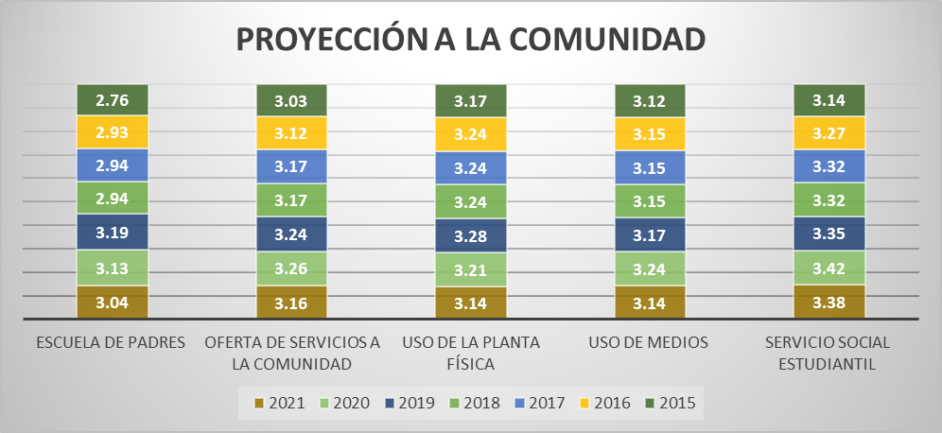
8.1.2. Proceso Proyección a la Comunidad: La proyección a la comunidad tiene como objetivo poner a disposición de la comunidad educativa un conjunto de servicios para apoyar su bienestar, sus componentes son: Escuela de padres, oferta de servicios a la comunidad, uso de la planta física y de medios, servicio social estudiantil.
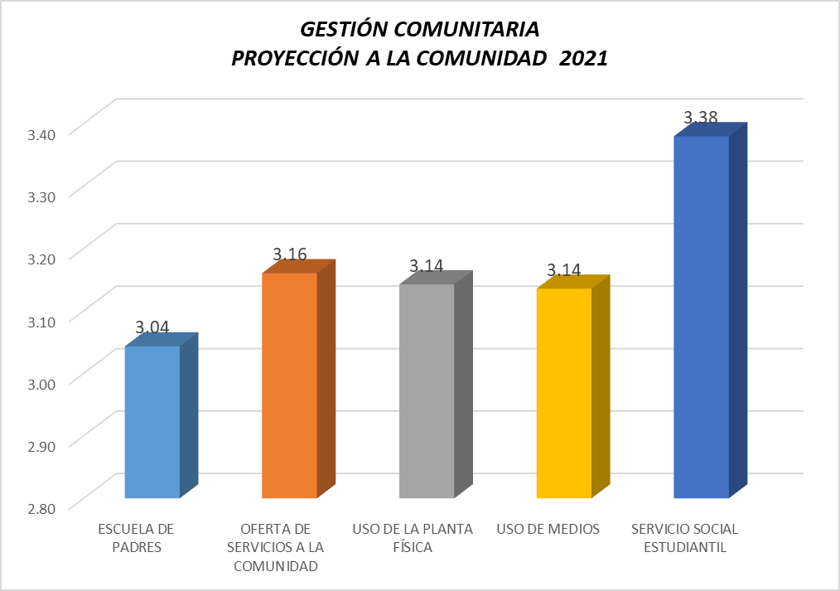

Fuente: Consolidado autoevaluación institucional 2021.
El proceso de Escuela de Padres, es el componente con el puntaje más bajo, lo que indica que es coherente con el PEI, y que se cuenta con el respaldo pedagógico de los docentes y se encuentra ampliamente divulgada en la comunidad. Además, su acogida entre los integrantes de la familia es significativa. Es decir que hay ejercicio con padres con algunas temáticas de interés.

8.1.3. Proceso Participación y Convivencia: La participación y la convivencia menciona la necesidad de contar con instancias de apoyo a la institución educativa que favorezcan una sana convivencia basada en el respeto por los demás, la tolerancia y la valoración de las diferencias. Este proceso está compuesto por los componentes de participación de estudiantes y padres de familia, asamblea y consejo de padres.

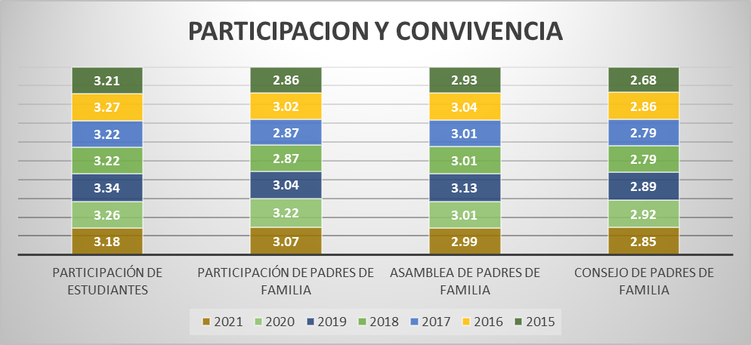
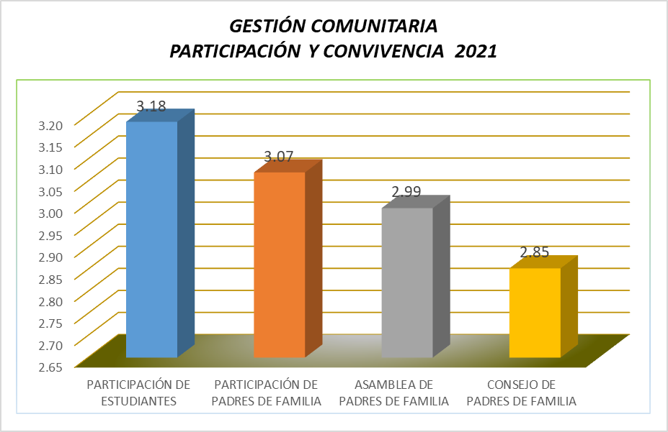

Fuente: Consolidado Autoevaluación Institucional 2021.
Durante los siete años de comparación el Consejo de Padres, siempre ha estado en la categoría de pertinencia, que nos indica que funciona de acuerdo con lo estipulado en la normatividad vigente y este participa en algunas decisiones relativas al mejoramiento de la institución. Se tienen constituidos pero no articulados con las demás dependencias.

8.1.4. . Proceso Prevención de Riesgos: Le corresponde disponer de estrategias para prevenir posibles riesgos que podrían afectar el buen funcionamiento de la institución y el bienestar de la comunidad educativa. Está integrado por la Prevención de riesgos físicos, psicosociales y programas de seguridad

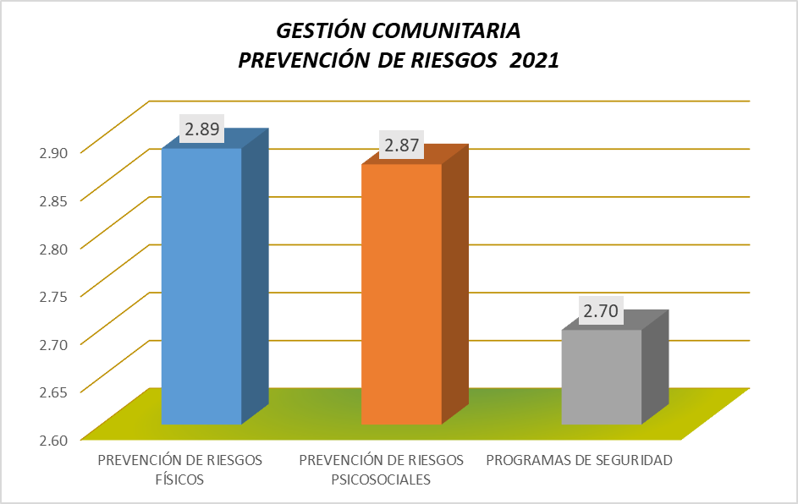
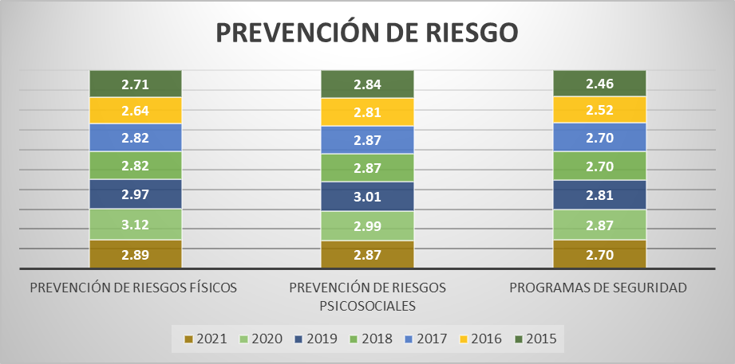

Fuente: Consolidado Autoevaluación Institucional 2021.
La prevención de los riesgos físicos retrocedió de la categoría de apropiación a pertinencia, lo que nos indica que en esta categoría las instituciones cuenta con planes de evacuación frente a desastres naturales o similares y posee un sistema de monitoreo de las condiciones mínimas de seguridad que verifica el estado de su infraestructura y alerta sobre posibles accidentes.

9. IE en existencia
9. RELACIÓN DE INSTITUCIONES EDUCATIVAS CON ÁREAS DE GESTIÓN EN CATEGORÍA EXISTENCIA, VIGENCIA 2020 - 2021

Desea
ver más contenido deslizar hacia abajo..
 | 2020 |  |  | 2021
 | GESTION DIRECTIVA |  |  |  | GESTION DIRECTIVA
 | MUNICIPIO | INSTITUCION EDUCATIVA | Promedio |  | MUNICIPIO | INSTITUCION EDUCATIVA | Promedio | 1
1 | PALOCABILDO | I.E PLAYA RICA | 1.94 | 1 | RIOBLANCO | I.E JOSÉ MARÍA CÓRDOBA | 1.6 | 2
2 | RIOBLANCO | I.E LUIS ERNESTO VANEGAS NEIRA | 1.94 | 2 | ATACO | I.E ANTONIO NARIÑO | 1.8 | 3
 |  |  |  |  |  |  |  | 4

 | GESTION ACADEMICA |  |  |  | GESTION ACADEMICA
 | MUNICIPIO | INSTITUCION EDUCATIVA | Promedio |  | MUNICIPIO | INSTITUCION EDUCATIVA | Promedio
1 | CASABIANCA | I.E MARCO FIDEL SUAREZ | 1.86 | 1 | RIOBLANCO | I.E JOSÉ MARÍA CÓRDOBA | 1.5
2 | PLANADAS | I.E BILBAO | 1.95 | 2 | ATACO | I.E ANTONIO NARIÑO | 1.4
3 | ROVIRA | I.E JULIO ERNESTO ANDRADE | 1.82 | 3 | VENADILLO | I.E TERESA CAMACHO DE SUAREZ | 1.6

 | GESTION ADMINISTRATIVA Y FINANCIERA |  |  |  | GESTION ADMINISTRATIVA
 | MUNICIPIO | INSTITUCION EDUCATIVA | Promedio |  | MUNICIPIO | INSTITUCION EDUCATIVA | Promedio
1 | AMBALEMA | I.E NICANOR VELASQUEZ ORTIZ | 0.00 | 1 | RIOBLANCO | I.E JOSÉ MARÍA CÓRDOBA | 1.7
2 | CASABIANCA | I.E MARCO FIDEL SUAREZ | 1.94 | 2 | PLANADAS | I.E EL RUBI | 1.8
 |  |  |  | 3 | COYAIMA | I.E EL PALMAR | 1.7
 |  |  |  | 4 | FLANDES | I.E MANUELA OMAÑA | 1.9
 |  |  |  | 5 | PRADO | I.E ISLA DEL SOL | 1.9
 |  |  |  | 6 | FRESNO | I.E TECNICA NIÑA MARIA | 1.8

 | GESTION DE LA COMUNIDAD |  |  |  | GESTION DE LA COMUNIDAD
 | MUNICIPIO | INSTITUCION EDUCATIVA | Promedio |  | MUNICIPIO | INSTITUCION EDUCATIVA | Promedio
1 | ATACO | I.E SANTIAGO PEREZ | 1.9 | 1 | RIOBLANCO | I.E JOSÉ MARÍA CÓRDOBA | 1.8
2 | COYAIMA | I.E EL PALMAR | 1.8 | 2 | ATACO | I.E ANTONIO NARIÑO | 1.5
3 | FALAN | I.E ALTO DEL ROMPE | 1.5 | 3 | PLANADAS | I.E EL RUBI | 1.5
4 | PALOCABILDO | I.E PLAYA RICA | 1.8 | 4 | FALAN | I.E ALTO DEL ROMPE | 1.7
5 | PLANADAS | I.E BILBAO | 1.9 | 5 | COYAIMA | I.E EL PALMAR | 1.6
6 | RIOBLANCO | I.E LUIS ERNESTO VANEGAS NEIRA | 1.6 | 6 | RONCESVALLES | I.E MANUEL ELKIN PATARROYO | 1.9
7 | RONCESVALLES | I.E MANUEL ELKIN PATARROYO | 1.7 | 7 | COYAIMA | I.E NUESTRA SEÑORA DEL CARMEN | 1.7
8 | RONCESVALLES | I.E TECNICA LA VOZ DE LA TIERRA | 1.9 | 8 | CHAPARRAL | I.E TECNICA CAMACHO ANGARITA | 1.6
 |  |  |  | 9 | ORTEGA | I.E TECNICA OLAYA HERRERA | 1.9
Fuente: Consolidado autoevaluación institucional 2020-2021

10. Conclusiones
Gobernación del Tolima Secretaría de Educación y Cultura del Tolima Dirección Calidad Educativa - Área de Evaluación

11. CONCLUSIONES

Desea
ver más contenido deslizar hacia abajo..
La gestión institucional debe dar cuenta de cuatro áreas de gestión, las cuales son: gestión directiva; gestión académica; gestión administrativa y financiera y la gestión de la comunidad, esta última hace referencia a las relaciones de la institución con la comunidad; así como de la participación y la convivencia, la atención educativa a grupos poblacionales con necesidades especiales bajo una perspectiva de inclusión, y la prevención de riesgos, continua siendo la gestión con los más bajos desempeños. En la gestión Directiva, los componentes de gestión estratégica y gobierno escolar, que hacen referencia a tener herramientas esenciales para liderar , articular y coordinar todas las acciones institucionales, al igual que a fortalecer la participación y toma de decisiones en la institución a través de diversas instancias y dentro de sus competencias y ámbitos de acción, se encuentran en la categoría de Apropiación, indicado que las acciones realizadas por el establecimiento tienen un mayor grado de articulación y son conocidas por la comunidad educativa; sin embargo, todavía no se realiza un proceso sistemático de evaluación y mejoramiento. En la gestión Académica, los procesos correspondientes a: Diseño pedagógico -recursos para el aprendizaje; las prácticas pedagógicas - la cátedra de la paz y en el seguimiento académico- la técnica, presentan mayores oportunidades de mejora. Todos estos procesos son los encargados de definir lo que los estudiantes van a aprender en cada área, asignatura, grado y proyecto transversal, el momento en el que van a prender, los recursos a emplear y la forma de evaluar de los estudiantes. También, organizar las actividades de la institución educativa para lograr que los estudiantes aprendan y desarrollen sus competencias. Se incluye igualmente, los resultados de las actividades en términos de asistencia de los estudiantes, calificaciones, pertinencia de la información recibida, promoción y recuperación de problemas de aprendizaje. Lo

